Dashboard nhà tuyển dụng
Project Name | XÂY DỰNG HỆ THỐNG TUYỂN DỤNG VÀ TƯ VẤN VIỆC LÀM TÍCH HỢP TRÍ TUỆ NHÂN TẠO
Module Code | Dashboard nhà tuyển dụng
 | Hoàn thành | Lỗi | Chưa kiểm tra | Bị chăn | Tổng số trường hợp thử nghiệm
Round 1 | 66 | 0 | 0 | 0 | 66
Round 2 | 0 | 0 | 0 | 0 | 0
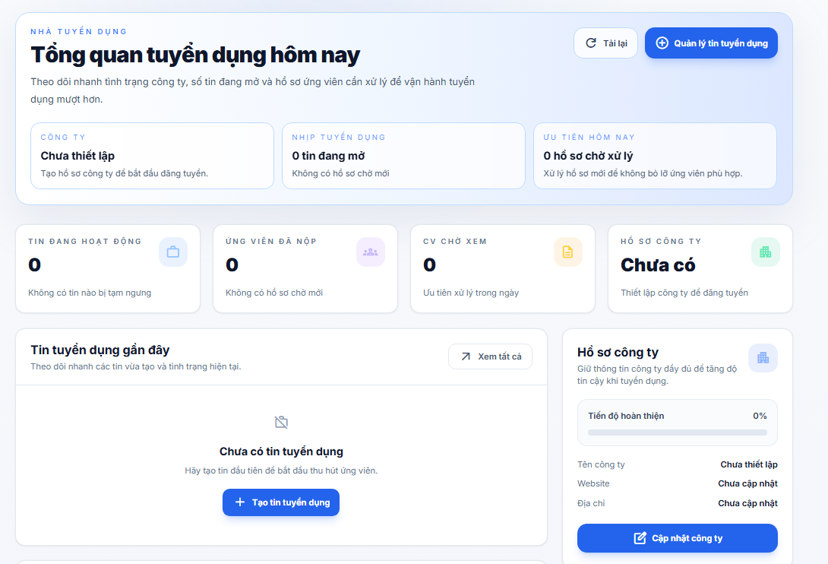
Test Case ID | Mô tả | Hành động | Điều kiện tiên quyết | Kết quả mong đợi | Kết quả thực tế | Kết quả |  |  | Kết quả |  |  | Chú thích
 |  |  |  |  |  | Vòng 1 |  |  | Vòng 2
 |  |  |  |  |  | Trạng thái | Ngày kiểm tra | Người kiểm tra | Trạng thái | Ngày kiểm tra | Người kiểm tra
GUI_SHOW Dashboard nhà tuyển dụng
GUI-NTD01 | [Nhà tuyển dụng] Label |  |  | - Label: Nhà tuyển dụng - Text color: blue - Status: visible | - Label: Nhà tuyển dụng - Text color: blue - Status: visible | Passed | 2026-05-07 | Trí
GUI-NTD02 | [Tổng quan tuyển dụng hôm nay] Label |  |  | - Label: Tổng quan tuyển dụng hôm nay - Text color: black - Status: visible | - Label: Tổng quan tuyển dụng hôm nay - Text color: black - Status: visible | Passed | 2026-05-07 | Trí
GUI-NTD03 | Khối banner tổng quan |  |  | - Background: white/blue/light blue gradient - Border: light blue - Status: visible | - Background: white/blue/light blue gradient - Border: light blue - Status: visible | Passed | 2026-05-07 | Trí
GUI-NTD04 | [Tải lại] Button |  |  | - Label: Tải lại - Text color: dark gray - Background: white - Border: light blue - Status: enable | - Label: Tải lại - Text color: dark gray - Background: white - Border: light blue - Status: enable | Passed | 2026-05-07 | Trí
GUI-NTD05 | [Quản lý tin tuyển dụng] Button |  |  | - Label: Quản lý tin tuyển dụng - Text color: white - Background: blue - Status: enable | - Label: Quản lý tin tuyển dụng - Text color: white - Background: blue - Status: enable | Passed | 2026-05-07 | Trí
GUI-NTD06 | [Công ty] Label card nhanh |  |  | - Label: Công ty - Text color: blue/gray - Status: visible | - Label: Công ty - Text color: blue/gray - Status: visible | Passed | 2026-05-07 | Trí
GUI-NTD07 | [Nhịp tuyển dụng] Label card nhanh |  |  | - Label: Nhịp tuyển dụng - Text color: blue/gray - Status: visible | - Label: Nhịp tuyển dụng - Text color: blue/gray - Status: visible | Passed | 2026-05-07 | Trí
GUI-NTD08 | [Ưu tiên hôm nay] Label card nhanh |  |  | - Label: Ưu tiên hôm nay - Text color: blue/gray - Status: visible | - Label: Ưu tiên hôm nay - Text color: blue/gray - Status: visible | Passed | 2026-05-07 | Trí
GUI-NTD09 | Card thống kê tổng quan |  |  | - Background: white - Border: light gray - Status: visible | - Background: white - Border: light gray - Status: visible | Passed | 2026-05-07 | Trí
GUI-NTD10 | [Tin đang hoạt động] Label |  |  | - Label: Tin đang hoạt động - Text color: gray - Status: visible | - Label: Tin đang hoạt động - Text color: gray - Status: visible | Passed | 2026-05-07 | Trí
GUI-NTD11 | [Ứng viên đã nộp] Label |  |  | - Label: Ứng viên đã nộp - Text color: gray - Status: visible | - Label: Ứng viên đã nộp - Text color: gray - Status: visible | Passed | 2026-05-07 | Trí
GUI-NTD12 | [CV chờ xem] Label |  |  | - Label: CV chờ xem - Text color: gray - Status: visible | - Label: CV chờ xem - Text color: gray - Status: visible | Passed | 2026-05-07 | Trí
GUI-NTD13 | [Hồ sơ công ty] Label |  |  | - Label: Hồ sơ công ty - Text color: gray - Status: visible | - Label: Hồ sơ công ty - Text color: gray - Status: visible | Passed | 2026-05-07 | Trí
GUI-NTD14 | Icon thống kê |  |  | - Icon: work/groups/description/apartment - Status: visible | - Icon: work/groups/description/apartment - Status: visible | Passed | 2026-05-07 | Trí
GUI-NTD15 | [Tin tuyển dụng gần đây] Label |  |  | - Label: Tin tuyển dụng gần đây - Text color: black - Status: visible | - Label: Tin tuyển dụng gần đây - Text color: black - Status: visible | Passed | 2026-05-07 | Trí
GUI-NTD16 | [Xem tất cả] Button khu vực tin |  |  | - Label: Xem tất cả - Text color: dark gray - Background: white - Border: light gray - Status: enable | - Label: Xem tất cả - Text color: dark gray - Background: white - Border: light gray - Status: enable | Passed | 2026-05-07 | Trí
GUI-NTD17 | Card tin tuyển dụng gần đây |  |  | - Background: white - Border: light gray - Status: visible | - Background: white - Border: light gray - Status: visible | Passed | 2026-05-07 | Trí
GUI-NTD18 | Badge [Đang hoạt động/Tạm ngưng] |  |  | - Label: Đang hoạt động/Tạm ngưng - Background: green/slate - Status: visible | - Label: Đang hoạt động/Tạm ngưng - Background: green/slate - Status: visible | Passed | 2026-05-07 | Trí
GUI-NTD19 | [Ứng viên mới nộp] Label |  |  | - Label: Ứng viên mới nộp - Text color: black - Status: visible | - Label: Ứng viên mới nộp - Text color: black - Status: visible | Passed | 2026-05-07 | Trí
GUI-NTD20 | [Xem hồ sơ công khai] Button |  |  | - Label: Xem hồ sơ công khai - Text color: dark gray - Background: white - Border: light gray - Status: enable | - Label: Xem hồ sơ công khai - Text color: dark gray - Background: white - Border: light gray - Status: enable | Passed | 2026-05-07 | Trí
GUI-NTD21 | Card ứng viên mới nộp |  |  | - Background: white - Border: light gray - Status: visible | - Background: white - Border: light gray - Status: visible | Passed | 2026-05-07 | Trí
GUI-NTD22 | Badge trạng thái ứng tuyển |  |  | - Label theo trạng thái - Background theo trạng thái - Status: visible | - Label theo trạng thái - Background theo trạng thái - Status: visible | Passed | 2026-05-07 | Trí
GUI-NTD23 | [Hồ sơ công ty] Label khu vực phải |  |  | - Label: Hồ sơ công ty - Text color: black - Status: visible | - Label: Hồ sơ công ty - Text color: black - Status: visible | Passed | 2026-05-07 | Trí
GUI-NTD24 | Progress hoàn thiện công ty |  |  | - Label: Tiến độ hoàn thiện - Background: light gray - Progress: blue/purple gradient - Status: visible | - Label: Tiến độ hoàn thiện - Background: light gray - Progress: blue/purple gradient - Status: visible | Passed | 2026-05-07 | Trí
GUI-NTD25 | [Tên công ty] Label |  |  | - Label: Tên công ty - Text color: gray - Status: visible | - Label: Tên công ty - Text color: gray - Status: visible | Passed | 2026-05-07 | Trí
GUI-NTD26 | [Website] Label |  |  | - Label: Website - Text color: gray - Status: visible | - Label: Website - Text color: gray - Status: visible | Passed | 2026-05-07 | Trí
GUI-NTD27 | [Địa chỉ] Label |  |  | - Label: Địa chỉ - Text color: gray - Status: visible | - Label: Địa chỉ - Text color: gray - Status: visible | Passed | 2026-05-07 | Trí
GUI-NTD28 | [Cập nhật công ty] Button |  |  | - Label: Cập nhật công ty - Text color: white - Background: blue - Status: enable | - Label: Cập nhật công ty - Text color: white - Background: blue - Status: enable | Passed | 2026-05-07 | Trí
GUI-NTD29 | [Hàm ý vận hành] Label |  |  | - Label: Hàm ý vận hành - Text color: white/light gray - Status: visible | - Label: Hàm ý vận hành - Text color: white/light gray - Status: visible | Passed | 2026-05-07 | Trí
GUI-NTD30 | [3 việc nên làm ngay hôm nay] Label |  |  | - Label: 3 việc nên làm ngay hôm nay - Text color: white - Status: visible | - Label: 4 việc nên làm ngay hôm nay - Text color: white - Status: visible | Passed | 2026-05-07 | Trí
GUI-NTD31 | Danh sách insight |  |  | - Text color: white - Bullet: white - Status: visible | - Text color: white - Bullet: white - Status: visible | Passed | 2026-05-07 | Trí
GUI-NTD32 | Empty state tin tuyển dụng |  |  | - Label: Chưa có tin tuyển dụng - Text color: black - Status: visible | - Label: Chưa có tin tuyển dụng - Text color: black - Status: visible | Passed | 2026-05-07 | Trí
GUI-NTD33 | [Tạo tin tuyển dụng] Button |  |  | - Label: Tạo tin tuyển dụng - Text color: white - Background: blue - Status: enable | - Label: Tạo tin tuyển dụng - Text color: white - Background: blue - Status: enable | Passed | 2026-05-07 | Trí
GUI-NTD34 | Empty state ứng tuyển |  |  | - Label: Chưa có ứng tuyển nào - Text color: black - Status: visible | - Label: Chưa có ứng tuyển nào - Text color: black - Status: visible | Passed | 2026-05-07 | Trí
FUNCTION_SHOW Dashboard nhà tuyển dụng
FUNC-NTD01 | Truy cập trang việc đã ứng tuyển | 1. Đăng nhập ứng viên 2. Mở trang Việc đã ứng tuyển | Tài khoản ứng viên hợp lệ | Hệ thống tải danh sách đơn ứng tuyển của ứng viên | Hệ thống tải danh sách đơn ứng tuyển của ứng viên | Passed | 2026-05-07 | Trí
FUNC-NTD02 | Không cho truy cập khi chưa đăng nhập | 1. Mở trang Việc đã ứng tuyển | Chưa đăng nhập | Hệ thống chuyển sang trang đăng nhập hoặc trang phù hợp theo router guard | Hệ thống chuyển sang trang đăng nhập hoặc trang phù hợp theo router guard | Passed | 2026-05-07 | Trí
FUNC-NTD03 | Không cho employer truy cập trang ứng viên | 1. Đăng nhập employer 2. Mở trang Việc đã ứng tuyển | Tài khoản employer | Hệ thống chặn truy cập và chuyển về khu vực employer | Hệ thống chặn truy cập và chuyển về khu vực employer | Passed | 2026-05-07 | Trí
FUNC-NTD04 | Không cho admin truy cập trang ứng viên | 1. Đăng nhập admin 2. Mở trang Việc đã ứng tuyển | Tài khoản admin | Hệ thống chặn truy cập và chuyển về khu vực admin | Hệ thống chặn truy cập và chuyển về khu vực admin | Passed | 2026-05-07 | Trí
FUNC-NTD05 | Tải số liệu thống kê đơn ứng tuyển | 1. Mở trang | Có dữ liệu ứng tuyển | Hệ thống hiển thị đúng tổng số ứng tuyển theo từng nhóm trạng thái | Hệ thống hiển thị đúng tổng số ứng tuyển theo từng nhóm trạng thái | Passed | 2026-05-07 | Trí
FUNC-NTD06 | Xem danh sách ứng tuyển mặc định | 1. Mở trang | Có dữ liệu ứng tuyển | Hệ thống hiển thị danh sách đơn ứng tuyển theo tab mặc định Tất cả | Hệ thống hiển thị danh sách đơn ứng tuyển theo tab mặc định Tất cả | Passed | 2026-05-07 | Trí
FUNC-NTD07 | Lọc theo tab Đang chờ | 1. Bấm tab Đang chờ | Có đơn ở trạng thái chờ | Hệ thống chỉ hiển thị các đơn ở trạng thái chờ | Hệ thống chỉ hiển thị các đơn ở trạng thái chờ | Passed | 2026-05-07 | Trí
FUNC-NTD08 | Lọc theo tab Đã xem | 1. Bấm tab Đã xem | Có đơn ở trạng thái đã xem | Hệ thống chỉ hiển thị các đơn ở trạng thái đã xem | Hệ thống chỉ hiển thị các đơn ở trạng thái đã xem | Passed | 2026-05-07 | Trí
FUNC-NTD09 | Lọc theo tab Đã hẹn phỏng vấn | 1. Bấm tab Đã hẹn phỏng vấn | Có đơn ở trạng thái phỏng vấn | Hệ thống chỉ hiển thị các đơn ở trạng thái đã hẹn phỏng vấn | Hệ thống chỉ hiển thị các đơn ở trạng thái đã hẹn phỏng vấn | Passed | 2026-05-07 | Trí
FUNC-NTD10 | Lọc theo tab Qua phỏng vấn | 1. Bấm tab Qua phỏng vấn | Có đơn ở trạng thái qua phỏng vấn | Hệ thống chỉ hiển thị các đơn ở trạng thái qua phỏng vấn | Hệ thống chỉ hiển thị các đơn ở trạng thái qua phỏng vấn | Passed | 2026-05-07 | Trí
FUNC-NTD11 | Lọc theo tab Trúng tuyển | 1. Bấm tab Trúng tuyển | Có đơn ở trạng thái trúng tuyển | Hệ thống chỉ hiển thị các đơn ở trạng thái trúng tuyển | Hệ thống chỉ hiển thị các đơn ở trạng thái trúng tuyển | Passed | 2026-05-07 | Trí
FUNC-NTD12 | Lọc theo tab Đã từ chối | 1. Bấm tab Đã từ chối | Có đơn ở trạng thái từ chối | Hệ thống chỉ hiển thị các đơn ở trạng thái từ chối | Hệ thống chỉ hiển thị các đơn ở trạng thái từ chối | Passed | 2026-05-07 | Trí
FUNC-NTD13 | Lọc theo tab Đã rút | 1. Bấm tab Đã rút | Có đơn đã rút | Hệ thống chỉ hiển thị các đơn đã rút | Hệ thống chỉ hiển thị các đơn đã rút | Passed | 2026-05-07 | Trí
FUNC-NTD14 | Mở trang chi tiết việc làm từ danh sách ứng tuyển | 1. Bấm icon mũi tên trên một đơn | Đơn có tin tuyển dụng hợp lệ | Hệ thống chuyển sang trang chi tiết việc làm tương ứng | Hệ thống chuyển sang trang chi tiết việc làm tương ứng | Passed | 2026-05-07 | Trí
FUNC-NTD15 | Mở modal cập nhật CV | 1. Bấm Cập nhật CV | Đơn đang ở trạng thái chờ duyệt | Hệ thống mở modal cập nhật đơn ứng tuyển | Hệ thống mở modal cập nhật đơn ứng tuyển | Passed | 2026-05-07 | Trí
FUNC-NTD16 | Không cho cập nhật CV ở trạng thái khác | 1. Xem đơn không ở trạng thái chờ duyệt | Đơn không phải pending | Hệ thống không hiển thị nút Cập nhật CV | Hệ thống không hiển thị nút Cập nhật CV | Passed | 2026-05-07 | Trí
FUNC-NTD17 | Tải danh sách hồ sơ trong modal cập nhật CV | 1. Mở modal cập nhật CV | Có hồ sơ ứng viên | Hệ thống tải danh sách hồ sơ để thay thế | Hệ thống tải danh sách hồ sơ để thay thế | Passed | 2026-05-07 | Trí
FUNC-NTD18 | Cập nhật CV cho đơn ứng tuyển thành công | 1. Mở modal 2. Chọn hồ sơ khác 3. Bấm Lưu thay đổi | Đơn pending, dữ liệu hợp lệ | Hệ thống cập nhật CV cho đơn ứng tuyển và hiển thị thông báo thành công | Hệ thống cập nhật CV cho đơn ứng tuyển và hiển thị thông báo thành công | Passed | 2026-05-07 | Trí
FUNC-NTD19 | Hủy cập nhật CV | 1. Mở modal 2. Bấm Hủy | Modal đang mở | Hệ thống đóng modal và không lưu thay đổi | Hệ thống đóng modal và không lưu thay đổi | Passed | 2026-05-07 | Trí
FUNC-NTD20 | Xác nhận tham gia phỏng vấn | 1. Bấm Xác nhận tham gia | Đơn có lịch phỏng vấn hợp lệ và còn cho phản hồi | Hệ thống cập nhật phản hồi tham gia phỏng vấn và hiển thị thông báo thành công | Hệ thống cập nhật phản hồi tham gia phỏng vấn và hiển thị thông báo thành công | Passed | 2026-05-07 | Trí
FUNC-NTD21 | Báo không tham gia phỏng vấn | 1. Bấm Không tham gia được | Đơn có lịch phỏng vấn hợp lệ và còn cho phản hồi | Hệ thống cập nhật phản hồi không tham gia và hiển thị thông báo thành công | Hệ thống cập nhật phản hồi không tham gia và hiển thị thông báo thành công | Passed | 2026-05-07 | Trí
FUNC-NTD22 | Không cho phản hồi phỏng vấn khi đã khóa trạng thái | 1. Xem đơn đã locked | Đơn đã qua phỏng vấn, trúng tuyển, từ chối hoặc đã rút | Hệ thống không hiển thị nút phản hồi phỏng vấn | Hệ thống không hiển thị nút phản hồi phỏng vấn | Passed | 2026-05-07 | Trí
FUNC-NTD23 | Rút đơn ứng tuyển hợp lệ | 1. Bấm Rút đơn ứng tuyển | Đơn thỏa điều kiện được rút | Hệ thống rút đơn thành công, chuyển đơn sang nhóm Đã rút và hiển thị thông báo thành công | Hệ thống rút đơn thành công, chuyển đơn sang nhóm Đã rút và hiển thị thông báo thành công | Passed | 2026-05-07 | Trí
FUNC-NTD24 | Không cho rút đơn khi không thỏa điều kiện | 1. Xem đơn không thỏa điều kiện rút | Đơn không thể rút | Hệ thống không hiển thị nút Rút đơn ứng tuyển | Hệ thống không hiển thị nút Rút đơn ứng tuyển | Passed | 2026-05-07 | Trí
FUNC-NTD25 | Xử lý phản hồi phỏng vấn từ email với trạng thái accepted | 1. Mở trang kèm query interview_response=accepted | Có URL hợp lệ | Hệ thống hiển thị thông báo đã xác nhận tham gia phỏng vấn từ email | Hệ thống hiển thị thông báo đã xác nhận tham gia phỏng vấn từ email | Passed | 2026-05-07 | Trí
FUNC-NTD26 | Xử lý phản hồi phỏng vấn từ email với trạng thái declined | 1. Mở trang kèm query interview_response=declined | Có URL hợp lệ | Hệ thống hiển thị thông báo đã ghi nhận phản hồi không tham gia từ email | Hệ thống hiển thị thông báo đã ghi nhận phản hồi không tham gia từ email | Passed | 2026-05-07 | Trí
FUNC-NTD27 | Xử lý phản hồi phỏng vấn từ email với trạng thái locked | 1. Mở trang kèm query interview_response=locked | Có URL hợp lệ | Hệ thống hiển thị thông báo đơn ứng tuyển không thể phản hồi lịch phỏng vấn nữa | Hệ thống hiển thị thông báo đơn ứng tuyển không thể phản hồi lịch phỏng vấn nữa | Passed | 2026-05-07 | Trí
FUNC-NTD28 | Xử lý phản hồi phỏng vấn từ email với trạng thái expired | 1. Mở trang kèm query interview_response=expired | Có URL hợp lệ | Hệ thống hiển thị thông báo liên kết phản hồi đã hết hạn | Hệ thống hiển thị thông báo liên kết phản hồi đã hết hạn | Passed | 2026-05-07 | Trí
FUNC-NTD29 | Xử lý phản hồi phỏng vấn từ email với trạng thái missing_schedule | 1. Mở trang kèm query interview_response=missing_schedule | Có URL hợp lệ | Hệ thống hiển thị thông báo lịch phỏng vấn không còn khả dụng để xác nhận | Hệ thống hiển thị thông báo lịch phỏng vấn không còn khả dụng để xác nhận | Passed | 2026-05-07 | Trí
FUNC-NTD30 | Hiển thị empty state khi chưa có đơn ứng tuyển | 1. Mở trang Việc đã ứng tuyển | Ứng viên chưa có đơn nào | Hệ thống hiển thị trạng thái rỗng và nút Tìm việc để ứng tuyển | Hệ thống hiển thị trạng thái rỗng và nút Tìm việc để ứng tuyển | Passed | 2026-05-07 | Trí
FUNC-NTD31 | Chuyển sang trang tìm việc từ empty state | 1. Bấm Tìm việc để ứng tuyển | Đang ở empty state | Hệ thống chuyển sang trang tìm việc | Hệ thống chuyển sang trang tìm việc | Passed | 2026-05-07 | Trí
FUNC-NTD32 | Chuyển trang danh sách ứng tuyển | 1. Bấm số trang hoặc nút qua trang | Có nhiều hơn 1 trang dữ liệu | Hệ thống tải dữ liệu đúng theo trang được chọn | Hệ thống tải dữ liệu đúng theo trang được chọn | Passed | 2026-05-07 | Trí

Profile nhà tuyển dụng
Project Name | XÂY DỰNG HỆ THỐNG TUYỂN DỤNG VÀ TƯ VẤN VIỆC LÀM TÍCH HỢP TRÍ TUỆ NHÂN TẠO
Module Code | Profile nhà tuyển dụng
 | Hoàn thành | Lỗi | Chưa kiểm tra | Bị chăn | Tổng số trường hợp thử nghiệm
Round 1 | 74 | 0 | 0 | 0 | 74
Round 2 | 0 | 0 | 0 | 0 | 0
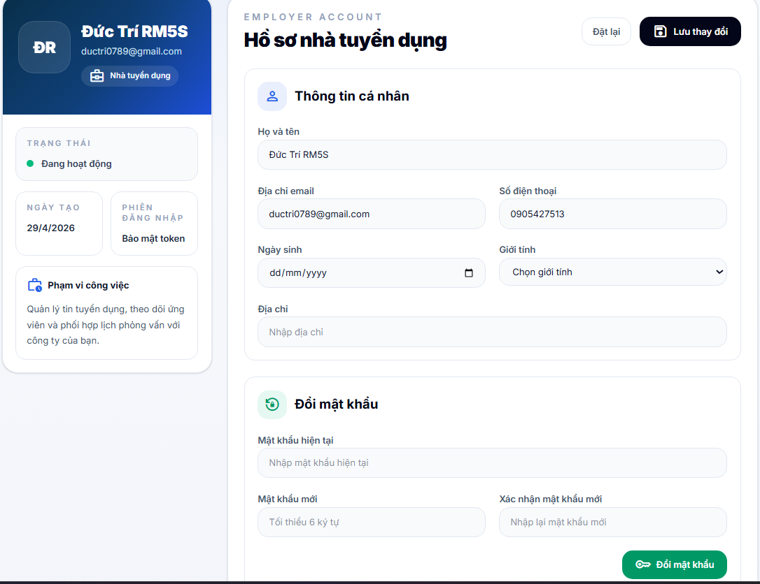
Test Case ID | Mô tả | Hành động | Điều kiện tiên quyết | Kết quả mong đợi | Kết quả thực tế | Kết quả |  |  | Kết quả |  |  | Chú thích
 |  |  |  |  |  | Vòng 1 |  |  | Vòng 2
 |  |  |  |  |  | Trạng thái | Ngày kiểm tra | Người kiểm tra | Trạng thái | Ngày kiểm tra | Người kiểm tra
GUI_SHOW Profile nhà tuyển dụng
GUI-PRNTD01 | Avatar employer |  |  | - Background: white/blue gradient - Status: visible | - Background: white/blue gradient - Status: visible | Passed | 2026-05-07 | Trí
GUI-PRNTD02 | [Đổi ảnh] Label hover avatar |  |  | - Label: Đổi ảnh - Text color: white - Background: dark navy/black - Status: visible | - Label: Đổi ảnh - Text color: white - Background: dark navy/black - Status: visible | Passed | 2026-05-07 | Trí
GUI-PRNTD03 | [Trạng thái] Label |  |  | - Label: Trạng thái - Text color: gray - Status: visible | - Label: Trạng thái - Text color: gray - Status: visible | Passed | 2026-05-07 | Trí
GUI-PRNTD04 | [Đang hoạt động/Đã khóa] Value |  |  | - Label: Đang hoạt động/Đã khóa - Text color: dark gray - Status: visible | - Label: Đang hoạt động/Đã khóa - Text color: dark gray - Status: visible | Passed | 2026-05-07 | Trí
GUI-PRNTD05 | [Ngày tạo] Label |  |  | - Label: Ngày tạo - Text color: gray - Status: visible | - Label: Ngày tạo - Text color: gray - Status: visible | Passed | 2026-05-07 | Trí
GUI-PRNTD06 | Value ngày tạo |  |  | - Text color: dark gray - Status: visible | - Text color: dark gray - Status: visible | Passed | 2026-05-07 | Trí
GUI-PRNTD07 | [Phiên đăng nhập] Label |  |  | - Label: Phiên đăng nhập - Text color: gray - Status: visible | - Label: Phiên đăng nhập - Text color: gray - Status: visible | Passed | 2026-05-07 | Trí
GUI-PRNTD08 | [Bảo mật token] Value |  |  | - Label: Bảo mật token - Text color: dark gray - Status: visible | - Label: Bảo mật token - Text color: dark gray - Status: visible | Passed | 2026-05-07 | Trí
GUI-PRNTD09 | [Phạm vi công việc] Label |  |  | - Label: Phạm vi công việc - Text color: black - Status: visible | - Label: Phạm vi công việc - Text color: black - Status: visible | Passed | 2026-05-07 | Trí
GUI-PRNTD10 | [Employer account] Label |  |  | - Label: Employer account - Text color: gray - Status: visible | - Label: Employer account - Text color: gray - Status: visible | Passed | 2026-05-07 | Trí
GUI-PRNTD11 | [Hồ sơ nhà tuyển dụng] Label |  |  | - Label: Hồ sơ nhà tuyển dụng - Text color: black - Status: visible | - Label: Hồ sơ nhà tuyển dụng - Text color: black - Status: visible | Passed | 2026-05-07 | Trí
GUI-PRNTD12 | [Đặt lại] Button |  |  | - Label: Đặt lại - Text color: dark gray - Background: white - Border: light gray - Status: enable | - Label: Đặt lại - Text color: dark gray - Background: white - Border: light gray - Status: enable | Passed | 2026-05-07 | Trí
GUI-PRNTD13 | [Lưu thay đổi] Button |  |  | - Label: Lưu thay đổi - Text color: white - Background: dark navy/black - Status: enable | - Label: Lưu thay đổi - Text color: white - Background: dark navy/black - Status: enable | Passed | 2026-05-07 | Trí
GUI-PRNTD14 | [Đang lưu...] Button state |  |  | - Label: Đang lưu... - Text color: white - Background: dark navy/black - Status: disable | - Label: Đang lưu... - Text color: white - Background: dark navy/black - Status: disable | Passed | 2026-05-07 | Trí
GUI-PRNTD15 | Alert success |  |  | - Background: light green - Border: green - Text color: green - Status: visible | - Background: light green - Border: green - Text color: green - Status: visible | Passed | 2026-05-07 | Trí
GUI-PRNTD16 | Alert error |  |  | - Background: light red - Border: red - Text color: red - Status: visible | - Background: light red - Border: red - Text color: red - Status: visible | Passed | 2026-05-07 | Trí
GUI-PRNTD17 | [Đang tải thông tin...] Label |  |  | - Label: Đang tải thông tin nhà tuyển dụng... - Text color: gray - Status: visible | - Label: Đang tải thông tin nhà tuyển dụng... - Text color: gray - Status: visible | Passed | 2026-05-07 | Trí
GUI-PRNTD18 | [Thông tin cá nhân] Label |  |  | - Label: Thông tin cá nhân - Text color: black - Status: visible | - Label: Thông tin cá nhân - Text color: black - Status: visible | Passed | 2026-05-07 | Trí
GUI-PRNTD19 | [Họ và tên] Label |  |  | - Label: Họ và tên - Text color: dark gray - Status: visible | - Label: Họ và tên - Text color: dark gray - Status: visible | Passed | 2026-05-07 | Trí
GUI-PRNTD20 | Input họ và tên |  |  | - Placeholder: Nhập họ và tên - Background: light gray - Border: light gray - Text color: dark gray - Status: enable | - Placeholder: Nhập họ và tên - Background: light gray - Border: light gray - Text color: dark gray - Status: enable | Passed | 2026-05-07 | Trí
GUI-PRNTD21 | [Địa chỉ email] Label |  |  | - Label: Địa chỉ email - Text color: dark gray - Status: visible | - Label: Địa chỉ email - Text color: dark gray - Status: visible | Passed | 2026-05-07 | Trí
GUI-PRNTD22 | Input email |  |  | - Placeholder: employer@example.com - Background: light gray - Border: light gray - Text color: dark gray - Status: enable | - Placeholder: employer@example.com - Background: light gray - Border: light gray - Text color: dark gray - Status: enable | Passed | 2026-05-07 | Trí
GUI-PRNTD23 | [Số điện thoại] Label |  |  | - Label: Số điện thoại - Text color: dark gray - Status: visible | - Label: Số điện thoại - Text color: dark gray - Status: visible | Passed | 2026-05-07 | Trí
GUI-PRNTD24 | Input số điện thoại |  |  | - Placeholder: 0901234567 - Background: light gray - Border: light gray - Text color: dark gray - Status: enable | - Placeholder: 0901234568 - Background: light gray - Border: light gray - Text color: dark gray - Status: enable | Passed | 2026-05-07 | Trí
GUI-PRNTD25 | [Ngày sinh] Label |  |  | - Label: Ngày sinh - Text color: dark gray - Status: visible | - Label: Ngày sinh - Text color: dark gray - Status: visible | Passed | 2026-05-07 | Trí
GUI-PRNTD26 | Input ngày sinh |  |  | - Type: date - Background: light gray - Border: light gray - Text color: dark gray - Status: enable | - Type: date - Background: light gray - Border: light gray - Text color: dark gray - Status: enable | Passed | 2026-05-07 | Trí
GUI-PRNTD27 | [Giới tính] Label |  |  | - Label: Giới tính - Text color: dark gray - Status: visible | - Label: Giới tính - Text color: dark gray - Status: visible | Passed | 2026-05-07 | Trí
GUI-PRNTD28 | Dropdown giới tính |  |  | - Options: Chọn giới tính/Nam/Nữ/Khác - Background: light gray - Border: light gray - Status: enable | - Options: Chọn giới tính/Nam/Nữ/Khác - Background: light gray - Border: light gray - Status: enable | Passed | 2026-05-07 | Trí
GUI-PRNTD29 | [Địa chỉ] Label |  |  | - Label: Địa chỉ - Text color: dark gray - Status: visible | - Label: Địa chỉ - Text color: dark gray - Status: visible | Passed | 2026-05-07 | Trí
GUI-PRNTD30 | [Đổi mật khẩu] Label |  |  | - Label: Đổi mật khẩu - Text color: black - Status: visible | - Label: Đổi mật khẩu - Text color: black - Status: visible | Passed | 2026-05-07 | Trí
GUI-PRNTD31 | [Mật khẩu hiện tại] Label |  |  | - Label: Mật khẩu hiện tại - Text color: dark gray - Status: visible | - Label: Mật khẩu hiện tại - Text color: dark gray - Status: visible | Passed | 2026-05-07 | Trí
GUI-PRNTD32 | Input mật khẩu hiện tại |  |  | - Placeholder: Nhập mật khẩu hiện tại - Background: light gray - Border: light gray - Text color: dark gray - Status: enable | - Placeholder: Nhập mật khẩu hiện tại - Background: light gray - Border: light gray - Text color: dark gray - Status: enable | Passed | 2026-05-07 | Trí
GUI-PRNTD33 | [Mật khẩu mới] Label |  |  | - Label: Mật khẩu mới - Text color: dark gray - Status: visible | - Label: Mật khẩu mới - Text color: dark gray - Status: visible | Passed | 2026-05-07 | Trí
GUI-PRNTD34 | Input mật khẩu mới |  |  | - Placeholder: Tối thiểu 6 ký tự - Background: light gray - Border: light gray - Text color: dark gray - Status: enable | - Placeholder: Tối thiểu 6 ký tự - Background: light gray - Border: light gray - Text color: dark gray - Status: enable | Passed | 2026-05-07 | Trí
GUI-PRNTD35 | [Xác nhận mật khẩu mới] Label |  |  | - Label: Xác nhận mật khẩu mới - Text color: dark gray - Status: visible | - Label: Xác nhận mật khẩu mới - Text color: dark gray - Status: visible | Passed | 2026-05-07 | Trí
GUI-PRNTD36 | Input xác nhận mật khẩu mới |  |  | - Placeholder: Nhập lại mật khẩu mới - Background: light gray - Border: light gray - Text color: dark gray - Status: enable | - Placeholder: Nhập lại mật khẩu mới - Background: light gray - Border: light gray - Text color: dark gray - Status: enable | Passed | 2026-05-07 | Trí
GUI-PRNTD37 | [Đổi mật khẩu] Button |  |  | - Label: Đổi mật khẩu - Text color: white - Background: green - Status: enable | - Label: Đổi mật khẩu - Text color: white - Background: green - Status: enable | Passed | 2026-05-07 | Trí
GUI-PRNTD38 | [Đang đổi...] Button state |  |  | - Label: Đang đổi... - Text color: white - Background: green - Status: disable | - Label: Đang đổi... - Text color: white - Background: green - Status: disable | Passed | 2026-05-07 | Trí
GUI-PRNTD39 | Input địa chỉ |  |  | - Placeholder: Nhập địa chỉ - Background: light gray - Border: light gray - Text color: dark gray - Status: enable | - Placeholder: Nhập địa chỉ - Background: light gray - Border: light gray - Text color: dark gray - Status: enable | Passed | 2026-05-07 | Trí
FUNCTION_SHOW Profile nhà tuyển dụng
FUNC-PRNTD01 | Tải hồ sơ nhà tuyển dụng khi vào trang | 1. Đăng nhập nhà tuyển dụng 2. Mở trang Profile | Tài khoản nhà tuyển dụng hợp lệ | Hệ thống tải thông tin hồ sơ và hiển thị lên form | Hệ thống tải thông tin hồ sơ và hiển thị lên form | Passed | 2026-05-07 | Trí
FUNC-PRNTD02 | Hiển thị dữ liệu hồ sơ lên form | 1. Mở trang Profile | Hồ sơ có dữ liệu | Hệ thống điền đúng dữ liệu họ tên, email, số điện thoại, ngày sinh, giới tính, địa chỉ vào các trường | Hệ thống điền đúng dữ liệu họ tên, email, số điện thoại, ngày sinh, giới tính, địa chỉ vào các trường | Passed | 2026-05-07 | Trí
FUNC-PRNTD03 | Hiển thị vai trò tài khoản | 1. Mở trang Profile | Tài khoản nhà tuyển dụng hợp lệ | Hệ thống hiển thị đúng vai trò của tài khoản là nhà tuyển dụng | Hệ thống hiển thị đúng vai trò của tài khoản là nhà tuyển dụng | Passed | 2026-05-07 | Trí
FUNC-PRNTD04 | Hiển thị trạng thái hoạt động | 1. Mở trang Profile | Tài khoản đang hoạt động | Hệ thống hiển thị trạng thái tài khoản là đang hoạt động | Hệ thống hiển thị trạng thái tài khoản là đang hoạt động | Passed | 2026-05-07 | Trí
FUNC-PRNTD05 | Hiển thị trạng thái khóa | 1. Mở trang Profile | Tài khoản bị khóa | Hệ thống hiển thị trạng thái tài khoản là đã khóa | Hệ thống hiển thị trạng thái tài khoản là đã khóa | Passed | 2026-05-07 | Trí
FUNC-PRNTD06 | Hiển thị chữ đại diện khi chưa có avatar | 1. Mở trang Profile | Tài khoản chưa có ảnh đại diện | Hệ thống hiển thị chữ viết tắt từ họ tên thay cho ảnh đại diện | Hệ thống hiển thị chữ viết tắt từ họ tên thay cho ảnh đại diện | Passed | 2026-05-07 | Trí
FUNC-PRNTD07 | Mở chọn file khi bấm vào avatar | 1. Bấm vào ảnh đại diện | Trang Profile đang mở | Hệ thống mở hộp thoại chọn file ảnh | Hệ thống mở hộp thoại chọn file ảnh | Passed | 2026-05-07 | Trí
FUNC-PRNTD08 | Cập nhật ảnh đại diện thành công | 1. Bấm avatar 2. Chọn file ảnh hợp lệ | File ảnh hợp lệ | Hệ thống tải ảnh lên, cập nhật ảnh đại diện mới và thông báo thành công | Hệ thống tải ảnh lên, cập nhật ảnh đại diện mới và thông báo thành công | Passed | 2026-05-07 | Trí
FUNC-PRNTD09 | Hiển thị trạng thái tải ảnh | 1. Chọn file ảnh mới | Đang upload ảnh | Hệ thống hiển thị trạng thái đang tải ảnh đại diện | Hệ thống hiển thị trạng thái đang tải ảnh đại diện | Passed | 2026-05-07 | Trí
FUNC-PRNTD10 | Xử lý lỗi khi cập nhật ảnh đại diện | 1. Chọn file ảnh không hợp lệ hoặc upload thất bại | Có lỗi từ hệ thống | Hệ thống không cập nhật ảnh và hiển thị thông báo lỗi | Hệ thống không cập nhật ảnh và hiển thị thông báo lỗi | Passed | 2026-05-07 | Trí
FUNC-PRNTD11 | Chỉnh sửa họ và tên | 1. Nhập họ tên mới | Trang Profile đang mở | Hệ thống nhận giá trị mới tại trường họ và tên | Hệ thống nhận giá trị mới tại trường họ và tên | Passed | 2026-05-07 | Trí
FUNC-PRNTD12 | Chỉnh sửa email | 1. Nhập email mới | Trang Profile đang mở | Hệ thống nhận giá trị mới tại trường email | Hệ thống nhận giá trị mới tại trường email | Passed | 2026-05-07 | Trí
FUNC-PRNTD13 | Chỉnh sửa số điện thoại | 1. Nhập số điện thoại mới | Trang Profile đang mở | Hệ thống nhận giá trị mới tại trường số điện thoại | Hệ thống nhận giá trị mới tại trường số điện thoại | Passed | 2026-05-07 | Trí
FUNC-PRNTD14 | Chỉnh sửa ngày sinh | 1. Chọn ngày sinh mới | Trang Profile đang mở | Hệ thống nhận giá trị mới tại trường ngày sinh | Hệ thống nhận giá trị mới tại trường ngày sinh | Passed | 2026-05-07 | Trí
FUNC-PRNTD15 | Chỉnh sửa giới tính | 1. Chọn giá trị giới tính | Trang Profile đang mở | Hệ thống cập nhật giá trị giới tính theo lựa chọn | Hệ thống cập nhật giá trị giới tính theo lựa chọn | Passed | 2026-05-07 | Trí
FUNC-PRNTD16 | Chỉnh sửa địa chỉ | 1. Nhập địa chỉ mới | Trang Profile đang mở | Hệ thống nhận giá trị mới tại trường địa chỉ | Hệ thống nhận giá trị mới tại trường địa chỉ | Passed | 2026-05-07 | Trí
FUNC-PRNTD17 | Đặt lại dữ liệu form hồ sơ | 1. Sửa dữ liệu trên form 2. Bấm Đặt lại | Hồ sơ đã tải thành công | Hệ thống khôi phục lại dữ liệu form về giá trị hồ sơ hiện tại | Hệ thống khôi phục lại dữ liệu form về giá trị hồ sơ hiện tại | Passed | 2026-05-07 | Trí
FUNC-PRNTD18 | Lưu thay đổi hồ sơ thành công | 1. Chỉnh sửa thông tin hợp lệ 2. Bấm Lưu thay đổi | Dữ liệu nhập hợp lệ | Hệ thống lưu thông tin mới, tải lại hồ sơ và hiển thị thông báo cập nhật thành công | Hệ thống lưu thông tin mới, tải lại hồ sơ và hiển thị thông báo cập nhật thành công | Passed | 2026-05-07 | Trí
FUNC-PRNTD19 | Hiển thị trạng thái đang lưu hồ sơ | 1. Bấm Lưu thay đổi | Hệ thống đang xử lý lưu | Hệ thống chuyển nút sang trạng thái đang lưu và không cho bấm lặp lại | Hệ thống chuyển nút sang trạng thái đang lưu và không cho bấm lặp lại | Passed | 2026-05-07 | Trí
FUNC-PRNTD20 | Cập nhật dữ liệu phiên đăng nhập sau khi lưu hồ sơ | 1. Lưu hồ sơ thành công | Dữ liệu được server trả về thành công | Hệ thống cập nhật lại thông tin nhà tuyển dụng trong phiên đăng nhập hiện tại | Hệ thống cập nhật lại thông tin nhà tuyển dụng trong phiên đăng nhập hiện tại | Passed | 2026-05-07 | Trí
FUNC-PRNTD21 | Xử lý lỗi khi lưu hồ sơ | 1. Nhập dữ liệu không hợp lệ hoặc gây lỗi 2. Bấm Lưu thay đổi | Có lỗi từ server | Hệ thống không lưu dữ liệu và hiển thị thông báo lỗi | Hệ thống không lưu dữ liệu và hiển thị thông báo lỗi | Passed | 2026-05-07 | Trí
FUNC-PRNTD22 | Xử lý lỗi khi tải hồ sơ | 1. Mở trang Profile | API tải hồ sơ lỗi | Hệ thống hiển thị thông báo không thể tải hồ sơ nhà tuyển dụng | Hệ thống hiển thị thông báo không thể tải hồ sơ nhà tuyển dụng | Passed | 2026-05-07 | Trí
FUNC-PRNTD23 | Hiển thị ảnh đại diện từ dữ liệu server | 1. Mở trang Profile | Tài khoản có ảnh đại diện hợp lệ | Hệ thống hiển thị ảnh đại diện của nhà tuyển dụng | Hệ thống hiển thị ảnh đại diện của nhà tuyển dụng | Passed | 2026-05-07 | Trí
FUNC-PRNTD24 | Thử nguồn ảnh khác khi ảnh lỗi | 1. Mở trang Profile có ảnh lỗi | Có nhiều đường dẫn ảnh dự phòng | Hệ thống tự động thử đường dẫn ảnh tiếp theo | Hệ thống tự động thử đường dẫn ảnh tiếp theo | Passed | 2026-05-07 | Trí
FUNC-PRNTD25 | Fallback về chữ đại diện khi toàn bộ ảnh lỗi | 1. Mở trang Profile có toàn bộ ảnh lỗi | Không tải được ảnh đại diện | Hệ thống hiển thị chữ viết tắt thay cho ảnh đại diện | Hệ thống hiển thị chữ viết tắt thay cho ảnh đại diện | Passed | 2026-05-07 | Trí
FUNC-PRNTD26 | Chuẩn hóa ngày sinh từ dữ liệu server | 1. Mở trang Profile | Server trả ngày sinh ở định dạng khác nhau | Hệ thống chuyển ngày sinh về đúng định dạng dùng cho input date | Hệ thống chuyển ngày sinh về đúng định dạng dùng cho input date | Passed | 2026-05-07 | Trí
FUNC-PRNTD27 | Nhập mật khẩu hiện tại | 1. Nhập dữ liệu vào trường Mật khẩu hiện tại | Trang Profile đang mở | Hệ thống nhận giá trị tại trường mật khẩu hiện tại | Hệ thống nhận giá trị tại trường mật khẩu hiện tại | Passed | 2026-05-07 | Trí
FUNC-PRNTD28 | Nhập mật khẩu mới | 1. Nhập dữ liệu vào trường Mật khẩu mới | Trang Profile đang mở | Hệ thống nhận giá trị tại trường mật khẩu mới | Hệ thống nhận giá trị tại trường mật khẩu mới | Passed | 2026-05-07 | Trí
FUNC-PRNTD29 | Nhập xác nhận mật khẩu mới | 1. Nhập dữ liệu vào trường Xác nhận mật khẩu mới | Trang Profile đang mở | Hệ thống nhận giá trị tại trường xác nhận mật khẩu mới | Hệ thống nhận giá trị tại trường xác nhận mật khẩu mới | Passed | 2026-05-07 | Trí
FUNC-PRNTD30 | Đổi mật khẩu thành công | 1. Nhập đúng mật khẩu hiện tại 2. Nhập mật khẩu mới hợp lệ 3. Nhập xác nhận khớp 4. Bấm Đổi mật khẩu | Dữ liệu nhập hợp lệ | Hệ thống đổi mật khẩu thành công, xóa dữ liệu 3 ô mật khẩu và hiển thị thông báo thành công | Hệ thống đổi mật khẩu thành công, xóa dữ liệu 3 ô mật khẩu và hiển thị thông báo thành công | Passed | 2026-05-07 | Trí
FUNC-PRNTD31 | Hiển thị trạng thái đang đổi mật khẩu | 1. Bấm Đổi mật khẩu | Hệ thống đang xử lý đổi mật khẩu | Hệ thống chuyển nút sang trạng thái đang đổi và không cho bấm lặp lại | Hệ thống chuyển nút sang trạng thái đang đổi và không cho bấm lặp lại | Passed | 2026-05-07 | Trí
FUNC-PRNTD32 | Đổi mật khẩu khi sai mật khẩu hiện tại | 1. Nhập sai mật khẩu hiện tại 2. Bấm Đổi mật khẩu | Có lỗi từ server | Hệ thống không đổi mật khẩu và hiển thị thông báo lỗi | Hệ thống không đổi mật khẩu và hiển thị thông báo lỗi | Passed | 2026-05-07 | Trí
FUNC-PRNTD33 | Đổi mật khẩu khi xác nhận mật khẩu không khớp | 1. Nhập mật khẩu mới và xác nhận khác nhau 2. Bấm Đổi mật khẩu | Dữ liệu không khớp | Hệ thống không đổi mật khẩu và hiển thị lỗi phù hợp | Hệ thống không đổi mật khẩu và hiển thị lỗi phù hợp | Passed | 2026-05-07 | Trí
FUNC-PRNTD34 | Đổi mật khẩu khi mật khẩu mới không đủ độ dài | 1. Nhập mật khẩu mới dưới 6 ký tự 2. Bấm Đổi mật khẩu | Dữ liệu không hợp lệ | Hệ thống không đổi mật khẩu và hiển thị lỗi phù hợp | Hệ thống không đổi mật khẩu và hiển thị lỗi phù hợp | Passed | 2026-05-07 | Trí
FUNC-PRNTD35 | Xử lý lỗi khi đổi mật khẩu | 1. Nhập dữ liệu đổi mật khẩu 2. Bấm Đổi mật khẩu | Có lỗi từ server | Hệ thống không đổi mật khẩu và hiển thị thông báo không thể đổi mật khẩu | Hệ thống không đổi mật khẩu và hiển thị thông báo không thể đổi mật khẩu | Passed | 2026-05-07 | Trí

Quản lý tin tuyển dụng (NTD)
Project Name | XÂY DỰNG HỆ THỐNG TUYỂN DỤNG VÀ TƯ VẤN VIỆC LÀM TÍCH HỢP TRÍ TUỆ NHÂN TẠO
Module Code | Quản lý tin tuyển dụng phía nhà tuyển dụng
 | Hoàn thành | Lỗi | Chưa kiểm tra | Bị chặn | Tổng số trường hợp thử nghiệm
Round 1 | 38 | 0 | 0 | 0 | 38
Round 2 | 0 | 0 | 0 | 0 | 0
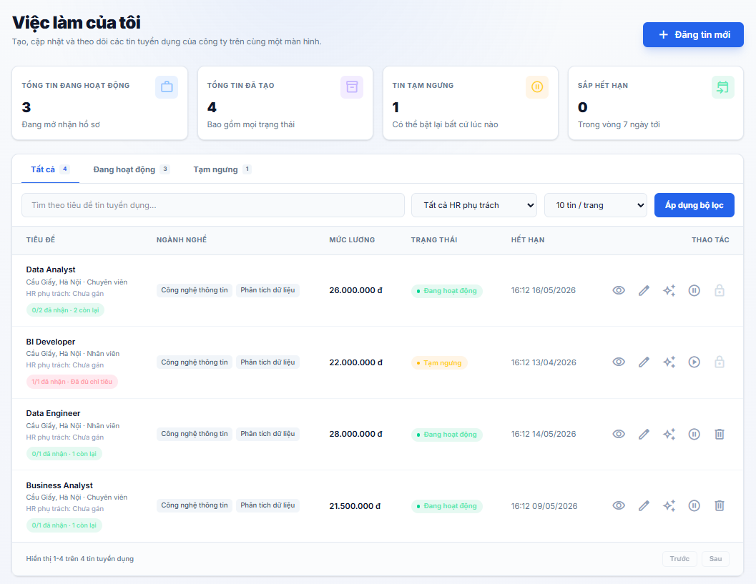
Test Case ID | Mô tả | Hành động | Điều kiện tiên quyết | Kết quả mong đợi | Kết quả thực tế | Kết quả |  |  | Kết quả |  |  | Chú thích
 |  |  |  |  |  | Vòng 1 |  |  | Vòng 2
 |  |  |  |  |  | Trạng thái | Ngày kiểm tra | Người kiểm tra | Trạng thái | Ngày kiểm tra | Người kiểm tra
GUI_SHOW Trang Quản lý tin tuyển dụng phía nhà tuyển dụng
GUI-QLTTD01 | [Tiêu đề trang] “Việc làm của tôi” |  |  | - Tiêu đề hiển thị đúng nội dung - Font size lớn, đậm - Status: visible | - Tiêu đề hiển thị đúng nội dung - Font size lớn, đậm - Status: visible | Passed | 2026-05-07 | Hưng
GUI-QLTTD02 | [Mô tả trang] Nội dung giới thiệu |  |  | - Nội dung hiển thị đầy đủ - Không bị lỗi font - Status: visible | - Nội dung hiển thị đầy đủ - Không bị lỗi font - Status: visible | Passed | 2026-05-07 | Hưng
GUI-QLTTD03 | [Đăng tin mới] Button |  |  | - Label hiển thị đúng - Background color: blue - Status: clickable | - Label hiển thị đúng - Background color: blue - Status: clickable | Passed | 2026-05-07 | Hưng
GUI-QLTTD04 | [Thống kê] Box “Tổng tin đang hoạt động” |  |  | - Hiển thị đúng số lượng - Layout đúng thiết kế - Status: visible | - Hiển thị đúng số lượng - Layout đúng thiết kế - Status: visible | Passed | 2026-05-07 | Hưng
GUI-QLTTD05 | [Thống kê] Box “Tổng tin đã tạo” |  |  | - Hiển thị đúng số lượng - Status: visible | - Hiển thị đúng số lượng - Status: visible | Passed | 2026-05-07 | Hưng
GUI-QLTTD06 | [Thống kê] Box “Tin tạm ngưng” |  |  | - Hiển thị đúng số lượng- Status: visible | - Hiển thị đúng số lượng- Status: visible | Passed | 2026-05-07 | Hưng
GUI-QLTTD07 | [Thống kê] Box “Sắp hết hạn” |  |  | - Hiển thị đúng số lượng - Status: visible | - Hiển thị đúng số lượng - Status: visible | Passed | 2026-05-07 | Hưng
GUI-QLTTD08 | [Tab] Tất cả / Đang hoạt động / Tạm ngưng |  |  | - Tab hiển thị đúng nội dung - Có trạng thái active - Status: clickable | - Tab hiển thị đúng nội dung - Có trạng thái active - Status: clickable | Passed | 2026-05-07 | Hưng
GUI-QLTTD09 | [Tìm kiếm] Input search tuyển dụng |  |  | - Placeholder hiển thị đúng - Có thể nhập dữ liệu - Status: editable | - Placeholder hiển thị đúng - Có thể nhập dữ liệu - Status: editable | Passed | 2026-05-07 | Hưng
GUI-QLTTD10 | [Dropdown] HR phụ trách |  |  | - Hiển thị giá trị mặc định - Có icon dropdown - Status: selectable | - Hiển thị giá trị mặc định - Có icon dropdown - Status: selectable | Passed | 2026-05-07 | Hưng
GUI-QLTTD11 | [Dropdown] Số tin / trang |  |  | - Hiển thị đúng giá trị mặc định - Status: selectable | - Hiển thị đúng giá trị mặc định - Status: selectable | Passed | 2026-05-07 | Hưng
GUI-QLTTD12 | [Áp dụng bộ lọc] Button |  |  | - Hiển giá trị mặc định- Status: selectable | - Hiển giá trị mặc định- Status: selectable | Passed | 2026-05-07 | Hưng
GUI-QLTTD13 | [Bảng tuyển dụng] Header table |  |  | - Label hiển thị đúng - Background color: blue - Status: clickable | - Label hiển thị đúng - Background color: blue - Status: clickable | Passed | 2026-05-07 | Hưng
GUI-QLTTD14 | [Tên công việc] Job title |  |  | - Hiển thị đầy đủ tên cột - Layout đúng thiết kế - Status: visible | - Hiển thị đầy đủ tên cột - Layout đúng thiết kế - Status: visible | Passed | 2026-05-07 | Hưng
GUI-QLTTD15 | [Thông tin công việc] Địa điểm / Cấp bậc / HR |  |  | - Hiển thị đúng thông tin - Status: visible | - Hiển thị đúng thông tin - Status: visible | Passed | 2026-05-07 | Hưng
GUI-QLTTD16 | [Tag ngành nghề] Job category |  |  | - Tag hiển thị đúng nội dung - Không bị vỡ layout - Status: visible | - Tag hiển thị đúng nội dung - Không bị vỡ layout - Status: visible | Passed | 2026-05-07 | Hưng
GUI-QLTTD17 | [Mức lương] Salary |  |  | - Hiển thị đúng format tiền tệ - Font nổi bật - Status: visible | - Hiển thị đúng format tiền tệ - Font nổi bật - Status: visible | Passed | 2026-05-07 | Hưng
GUI-QLTTD18 | [Trạng thái tuyển dụng] Status badge |  |  | - Badge hiển thị đúng trạng thái - Màu sắc đúng thiết kế - Status: visible | - Badge hiển thị đúng trạng thái - Màu sắc đúng thiết kế - Status: visible | Passed | 2026-05-07 | Hưng
GUI-QLTTD19 | [Hạn tuyển dụng] Expired date |  |  | - Hiển thị đúng ngày hết hạn - Status: visible | - Hiển thị đúng ngày hết hạn - Status: visible | Passed | 2026-05-07 | Hưng
GUI-QLTTD20 | [Icon thao tác] Xem / Sửa / AI / Tạm dừng / Xóa |  |  | - Icon hiển thị đúng vị trí - Status: clickable | - Icon hiển thị đúng vị trí - Status: clickable | Passed | 2026-05-07 | Hưng
GUI-QLTTD21 | [Phân trang] Previous / Next button |  |  | - Button hiển thị đúng - Status: clickable | - Button hiển thị đúng - Status: clickable | Passed | 2026-05-07 | Hưng
GUI-QLTTD22 | [Responsive] Giao diện |  |  | - Không vỡ layout - Nội dung hiển thị đầy đủ - Status: responsive | - Không vỡ layout - Nội dung hiển thị đầy đủ - Status: responsive | Passed | 2026-05-07 | Hưng
FUNCTION_SHOW Trang Quản lý tin tuyển dụng phía nhà tuyển dụng
FUN-QLTTD01 | Kiểm tra tạo tin tuyển dụng mới | Nhấn button “Đăng tin mới” | Nhà tuyển dụng đã đăng nhập | Điều hướng đến trang tạo tin tuyển dụng | Điều hướng đến trang tạo tin tuyển dụng | Passed | 2026-05-07 | Hưng
FUN-QLTTD02 | Kiểm tra tìm kiếm tin tuyển dụng | Nhập tên job vào ô search | Có dữ liệu tuyển dụng | Hiển thị đúng danh sách tuyển dụng phù hợp | Hiển thị đúng danh sách tuyển dụng phù hợp | Passed | 2026-05-07 | Hưng
FUN-QLTTD03 | Kiểm tra lọc theo HR phụ trách | Chọn HR trong dropdown | Có nhiều HR phụ trách | Hiển thị đúng danh sách tuyển dụng | Hiển thị đúng danh sách tuyển dụng | Passed | 2026-05-07 | Hưng
FUN-QLTTD04 | Kiểm tra thay đổi số tin / trang | Chọn giá trị khác trong dropdown | Có nhiều dữ liệu tuyển dụng | Hiển thị đúng số lượng tin theo lựa chọn | Hiển thị đúng số lượng tin theo lựa chọn | Passed | 2026-05-07 | Hưng
FUN-QLTTD05 | Kiểm tra tab “Tất cả” | Nhấn tab “Tất cả” | Có dữ liệu tuyển dụng | Hiển thị toàn bộ tin tuyển dụng | Hiển thị toàn bộ tin tuyển dụng | Passed | 2026-05-07 | Hưng
FUN-QLTTD06 | Kiểm tra tab “Đang hoạt động” | Nhấn tab “Đang hoạt động” | Có dữ liệu hoạt động | Chỉ hiển thị tin đang hoạt động | Chỉ hiển thị tin đang hoạt động | Passed | 2026-05-07 | Hưng
FUN-QLTTD07 | Kiểm tra tab “Tạm ngưng” | Nhấn tab “Tạm ngưng” | Có dữ liệu tạm ngưng | Chỉ hiển thị tin tạm ngưng | Chỉ hiển thị tin tạm ngưng | Passed | 2026-05-07 | Hưng
FUN-QLTTD08 | Kiểm tra xem chi tiết tuyển dụng | Nhấn icon “Xem” | Có dữ liệu job | Điều hướng đến trang chi tiết tuyển dụng | Điều hướng đến trang chi tiết tuyển dụng | Passed | 2026-05-07 | Hưng
FUN-QLTTD09 | Kiểm tra chỉnh sửa tuyển dụng | Nhấn icon “Sửa” | Có dữ liệu job | Điều hướng đến trang chỉnh sửa tuyển dụng | Điều hướng đến trang chỉnh sửa tuyển dụng | Passed | 2026-05-07 | Hưng
FUN-QLTTD10 | Kiểm tra AI hỗ trợ tuyển dụng | Nhấn icon AI | AI feature hoạt động | Hiển thị tính năng AI hỗ trợ | Hiển thị tính năng AI hỗ trợ | Passed | 2026-05-07 | Hưng
FUN-QLTTD11 | Kiểm tra tạm dừng tuyển dụng | Nhấn icon “Tạm dừng” | Tin đang hoạt động | Trạng thái job chuyển sang “Tạm ngưng” | Trạng thái job chuyển sang “Tạm ngưng” | Passed | 2026-05-07 | Hưng
FUN-QLTTD12 | Kiểm tra kích hoạt lại tuyển dụng | Nhấn icon “Play” | Tin đang tạm ngưng | Trạng thái job chuyển sang “Đang hoạt động” | Trạng thái job chuyển sang “Đang hoạt động” | Passed | 2026-05-07 | Hưng
FUN-QLTTD13 | Kiểm tra xóa tuyển dụng | Nhấn icon “Xóa” | Có dữ liệu job | Tin tuyển dụng bị xóa khỏi danh sách | Tin tuyển dụng bị xóa khỏi danh sách | Passed | 2026-05-07 | Hưng
FUN-QLTTD14 | Kiểm tra phân trang | Nhấn button “Sau” | Có nhiều trang dữ liệu | Hiển thị dữ liệu trang tiếp theo | Hiển thị dữ liệu trang tiếp theo | Passed | 2026-05-07 | Hưng
FUN-QLTTD15 | Kiểm tra hiển thị thống kê | Tải trang quản lý tuyển dụng | Có dữ liệu tuyển dụng | Hiển thị đúng số liệu thống kê | Hiển thị đúng số liệu thống kê | Passed | 2026-05-07 | Hưng
FUN-QLTTD16 | Kiểm tra responsive | Truy cập trang | Thiết bị có kết nối internet | Giao diện và chức năng hoạt động bình thường | Giao diện và chức năng hoạt động bình thường | Passed | 2026-05-07 | Hưng

Chi tiết tin tuyển dụng (NTD)
Project Name | XÂY DỰNG HỆ THỐNG TUYỂN DỤNG VÀ TƯ VẤN VIỆC LÀM TÍCH HỢP TRÍ TUỆ NHÂN TẠO
Module Code | Chi tiết tin tuyển dụng phía nhà tuyển dụng
 | Hoàn thành | Lỗi | Chưa kiểm tra | Bị chăn | Tổng số trường hợp thử nghiệm
Round 1 | 67 | 0 | 0 | 0 | 67
Round 2 | 0 | 0 | 0 | 0 | 0
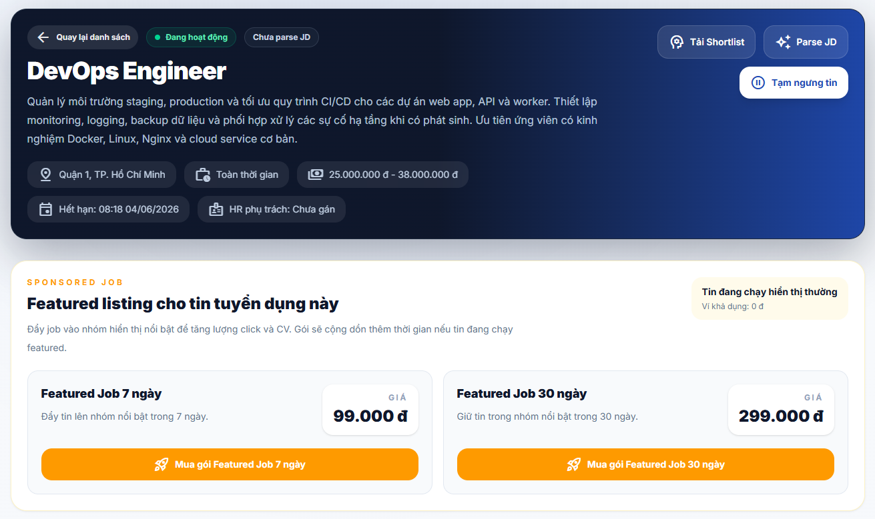 |  |  |  | 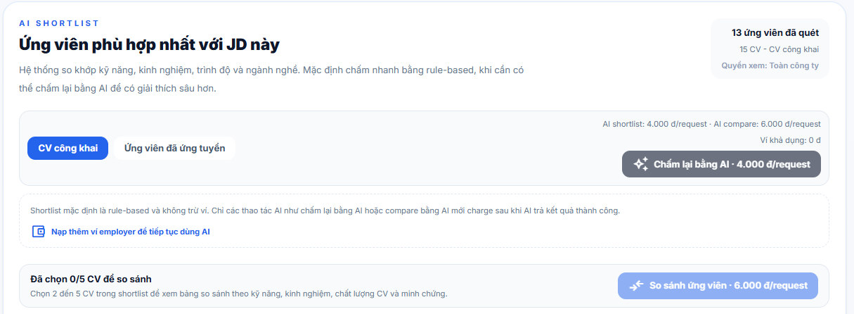 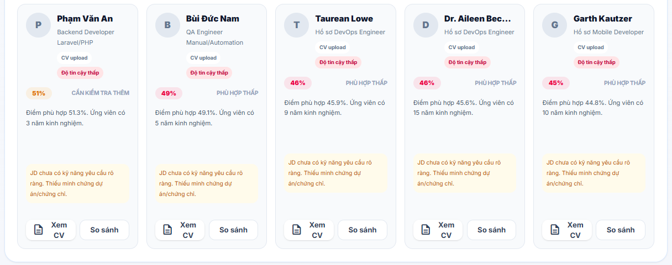 |  |  |  | 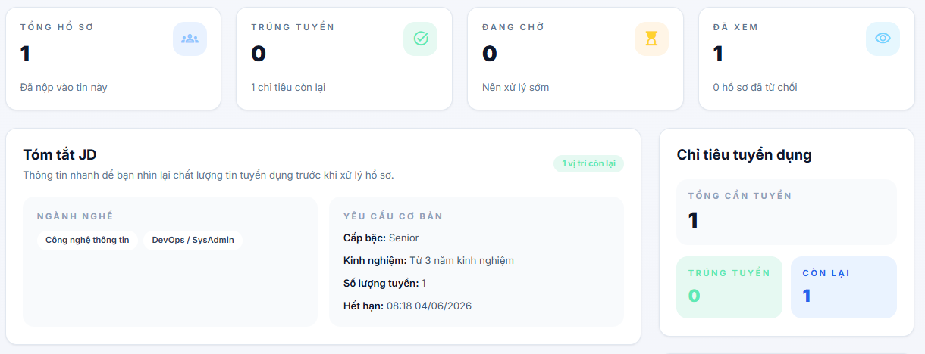
 |  |  |  |  |  |  |  | 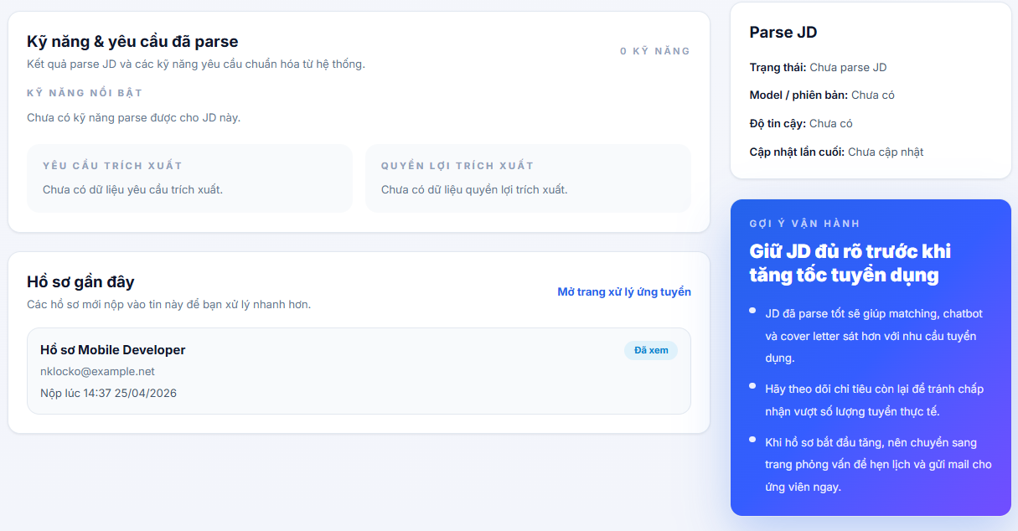
Test Case ID | Mô tả | Hành động | Điều kiện tiên quyết | Kết quả mong đợi | Kết quả thực tế | Kết quả |  |  | Kết quả |  |  | Chú thích
 |  |  |  |  |  | Vòng 1 |  |  | Vòng 2
 |  |  |  |  |  | Trạng thái | Ngày kiểm tra | Người kiểm tra | Trạng thái | Ngày kiểm tra | Người kiểm tra
GUI_SHOW Trang Chi tiết tin tuyển dụng phía nhà tuyển dụng
GUI-CTTTD01 | [← Quay lại danh sách] Button |  |  | - Label: Quay lại danh sách - Icon: arrow_back - Text color: white - Background: transparent - Status: enable | - Label: Quay lại danh sách - Icon: arrow_back - Text color: white - Background: transparent - Status: enable | Passed | 2026-05-07 | Dương
GUI-CTTTD02 | [Đang hoạt động] Badge trạng thái JD |  |  | - Label: Đang hoạt động - Text color: white - Background: green - Status: visible | - Label: Đang hoạt động - Text color: white - Background: green - Status: visible | Passed | 2026-05-07 | Dương
GUI-CTTTD03 | [Chưa parse JD] Badge cảnh báo |  |  | - Label: Chưa parse JD - Text color: dark - Background: light gray - Status: visible | - Label: Chưa parse JD - Text color: dark - Background: light gray - Status: visible | Passed | 2026-05-07 | Dương
GUI-CTTTD04 | [Tên JD] Tiêu đề header |  |  | - Text color: white (bold, large) - Status: visible | - Text color: white (bold, large) - Status: visible | Passed | 2026-05-07 | Dương
GUI-CTTTD05 | [Mô tả JD] Content header |  |  | - Text color: white (light) - Multi-line - Status: visible | - Text color: white (light) - Multi-line - Status: visible | Passed | 2026-05-07 | Dương
GUI-CTTTD06 | Tags thông tin JD (địa điểm/hình thức/lương/hạn/HR) |  |  | - Icon tương ứng + text - Text color: white - Lương hiển thị dạng range (vd: 25.000.000 - 38.000.000đ) - Status: visible | - Icon tương ứng + text - Text color: white - Lương hiển thị dạng range (vd: 25.000.000 - 38.000.000đ) - Status: visible | Passed | 2026-05-07 | Dương
GUI-CTTTD07 | [Tải Shortlist] Button header |  |  | - Label: Tải Shortlist - Icon: download - Text color: white - Background: transparent - Border: white - Status: enable | - Label: Tải Shortlist - Icon: download - Text color: white - Background: transparent - Border: white - Status: enable | Passed | 2026-05-07 | Dương
GUI-CTTTD08 | [Parse JD] Button header |  |  | - Label: Parse JD - Icon: auto_awesome - Text color: white - Background: transparent - Border: white - Status: enable | - Label: Parse JD - Icon: auto_awesome - Text color: white - Background: transparent - Border: white - Status: enable | Passed | 2026-05-07 | Dương
GUI-CTTTD09 | [Tạm ngừng tin] Button header |  |  | - Label: Tạm ngừng tin - Icon: pause_circle - Text color: white - Background: transparent - Border: white - Status: enable | - Label: Tạm ngừng tin - Icon: pause_circle - Text color: white - Background: transparent - Border: white - Status: enable | Passed | 2026-05-07 | Dương
GUI-CTTTD10 | Header JD background tối |  |  | - Background: dark navy gradient - Status: visible | - Background: dark navy gradient - Status: visible | Passed | 2026-05-07 | Dương
GUI-CTTTD11 | [SPONSORED JOB] Badge section label |  |  | - Label: SPONSORED JOB - Text color: blue - Status: visible | - Label: SPONSORED JOB - Text color: blue - Status: visible | Passed | 2026-05-07 | Dương
GUI-CTTTD12 | [Featured listing cho tin tuyển dụng này] Tiêu đề |  |  | - Text color: black (bold) - Status: visible | - Text color: black (bold) - Status: visible | Passed | 2026-05-07 | Dương
GUI-CTTTD13 | Sub-text mô tả sponsored |  |  | - Text color: gray - Status: visible | - Text color: gray - Status: visible | Passed | 2026-05-07 | Dương
GUI-CTTTD14 | Stat [Tin đang chạy hiện thường] phía phải |  |  | - Label: Tin đang chạy hiện thường - Sub: Vị trí đang có - Text color: dark gray - Status: visible | - Label: Tin đang chạy hiện thường - Sub: Vị trí đang có - Text color: dark gray - Status: visible | Passed | 2026-05-07 | Dương
GUI-CTTTD15 | Gói [Featured Job 7 ngày] Card |  |  | - Label: Featured Job 7 ngày - Sub: Đẩy tin lên nhóm nổi bật trong 7 ngày. - Badge: 0/A - Giá: 99.000đ - Background: white - Border: light gray - Status: visible | - Label: Featured Job 7 ngày - Sub: Đẩy tin lên nhóm nổi bật trong 7 ngày. - Badge: 0/A - Giá: 99.000đ - Background: white - Border: light gray - Status: visible | Passed | 2026-05-07 | Dương
GUI-CTTTD16 | [Mua gói Featured-Job 7 ngày] Button |  |  | - Label: Mua gói Featured-Job 7 ngày - Icon: rocket - Text color: white - Background: orange - Status: enable | - Label: Mua gói Featured-Job 7 ngày - Icon: rocket - Text color: white - Background: orange - Status: enable | Passed | 2026-05-07 | Dương
GUI-CTTTD17 | Gói [Featured Job 30 ngày] Card |  |  | - Label: Featured Job 30 ngày - Sub: Giữ tin trong nhóm nổi bật trong 30 ngày. - Badge: 0/A - Giá: 299.000đ - Background: white - Border: orange (active/highlight) - Status: visible | - Label: Featured Job 30 ngày - Sub: Giữ tin trong nhóm nổi bật trong 30 ngày. - Badge: 0/A - Giá: 299.000đ - Background: white - Border: orange (active/highlight) - Status: visible | Passed | 2026-05-07 | Dương
GUI-CTTTD18 | [Mua gói Featured-Job 30 ngày] Button |  |  | - Label: Mua gói Featured-Job 30 ngày - Icon: rocket - Text color: white - Background: orange - Status: enable | - Label: Mua gói Featured-Job 30 ngày - Icon: rocket - Text color: white - Background: orange - Status: enable | Passed | 2026-05-07 | Dương
GUI-CTTTD19 | [AI SHORTLIST] Badge section label |  |  | - Label: AI SHORTLIST - Text color: blue - Status: visible | - Label: AI SHORTLIST - Text color: blue - Status: visible | Passed | 2026-05-07 | Dương
GUI-CTTTD20 | [Ứng viên phù hợp nhất với JD này] Tiêu đề |  |  | - Text color: black (bold) - Status: visible | - Text color: black (bold) - Status: visible | Passed | 2026-05-07 | Dương
GUI-CTTTD21 | Mô tả cơ chế chấm điểm AI |  |  | - Text color: gray - Status: visible | - Text color: gray - Status: visible | Passed | 2026-05-07 | Dương
GUI-CTTTD22 | Stats ứng viên phía phải (quét/CV công khai/quyền xem) |  |  | - Label: {n} ứng viên đã quét - Label: {n} CV – CV công khai - Label: Quyền xem: Toàn công ty - Text color: dark gray - Status: visible | - Label: {n} ứng viên đã quét - Label: {n} CV – CV công khai - Label: Quyền xem: Toàn công ty - Text color: dark gray - Status: visible | Passed | 2026-05-07 | Dương
GUI-CTTTD23 | Stats giá AI (shortlist/compare/ví) |  |  | - Label: AI shortlist: {n}đ/request - Label: AI compare: {n}đ/request - Label: Ví đang có - Text color: dark gray - Status: visible | - Label: AI shortlist: {n}đ/request - Label: AI compare: {n}đ/request - Label: Ví đang có - Text color: dark gray - Status: visible | Passed | 2026-05-07 | Dương
GUI-CTTTD24 | Tab [CV công khai] |  |  | - Label: CV công khai - Text color: dark gray - Status: enable | - Label: CV công khai - Text color: dark gray - Status: enable | Passed | 2026-05-07 | Dương
GUI-CTTTD25 | Tab [Ứng viên đã ứng tuyển] |  |  | - Label: Ứng viên đã ứng tuyển - Text color: blue (active/underline) - Status: active | - Label: Ứng viên đã ứng tuyển - Text color: blue (active/underline) - Status: active | Passed | 2026-05-07 | Dương
GUI-CTTTD26 | [Chấm lại bằng AI – {giá}/request] Button |  |  | - Label: Chấm lại bằng AI – {n}đ/request - Icon: auto_awesome - Text color: white - Background: dark navy - Status: enable | - Label: Chấm lại bằng AI – {n}đ/request - Icon: auto_awesome - Text color: white - Background: dark navy - Status: enable | Passed | 2026-05-07 | Dương
GUI-CTTTD27 | Hint text Shortlist rule-based |  |  | - Text: Shortlist mặc định là rule-based và không tính phí... - Text color: gray - Status: visible | - Text: Shortlist mặc định là rule-based và không tính phí... - Text color: gray - Status: visible | Passed | 2026-05-07 | Dương
GUI-CTTTD28 | [Nạp thêm ví employer...] Link |  |  | - Label: Nạp thêm ví employer để tiếp tục dùng AI - Icon: file_upload - Text color: blue - Status: enable | - Label: Nạp thêm ví employer để tiếp tục dùng AI - Icon: file_upload - Text color: blue - Status: enable | Passed | 2026-05-07 | Dương
GUI-CTTTD29 | [Đã chọn 0/5 CV để so sánh] Label |  |  | - Label: Đã chọn {n}/5 CV để so sánh - Text color: dark gray (bold) - Status: visible | - Label: Đã chọn {n}/5 CV để so sánh - Text color: dark gray (bold) - Status: visible | Passed | 2026-05-07 | Dương
GUI-CTTTD30 | Hint chọn CV so sánh |  |  | - Text: Shortlist mặc định là rule-based... - Text color: gray - Status: visible | - Text: Shortlist mặc định là rule-based... - Text color: gray - Status: visible | Passed | 2026-05-07 | Dương
GUI-CTTTD31 | [So sánh ứng viên – {giá}/request] Button (disabled) |  |  | - Label: So sánh ứng viên – {n}đ/request - Icon: compare - Text color: gray - Background: light gray - Status: disabled | - Label: So sánh ứng viên – {n}đ/request - Icon: compare - Text color: gray - Background: light gray - Status: disabled | Passed | 2026-05-07 | Dương
GUI-CTTTD32 | Avatar chữ cái + tên + vị trí + loại CV trên card |  |  | - Avatar: chữ cái màu nền ngẫu nhiên - Tên: black bold - Vị trí/loại CV: gray - Label: CV upload - Status: visible | - Avatar: chữ cái màu nền ngẫu nhiên - Tên: black bold - Vị trí/loại CV: gray - Label: CV upload - Status: visible | Passed | 2026-05-07 | Dương
GUI-CTTTD33 | Badge độ tin cậy trên card (Đỏ tin cậy thấp / Phù hợp thấp) |  |  | - Label: Đỏ tin cậy thấp hoặc Phù hợp thấp - Text color: red - Background: light red - Status: visible | - Label: Đỏ tin cậy thấp hoặc Phù hợp thấp - Text color: red - Background: light red - Status: visible | Passed | 2026-05-07 | Dương
GUI-CTTTD34 | [% phù hợp] Badge + label mức độ trên card |  |  | - Badge: {n}% - Text color: white - Background: màu theo mức (xanh/vàng/đỏ) - Label mức độ: tương ứng màu - Status: visible | - Badge: {n}% - Text color: white - Background: màu theo mức (xanh/vàng/đỏ) - Label mức độ: tương ứng màu - Status: visible | Passed | 2026-05-07 | Dương
GUI-CTTTD35 | [Điểm phù hợp + năm KN] Content card |  |  | - Text: Điểm phù hợp {n}%. Ứng viên có {x} năm kinh nghiệm. - Text color: dark gray - Status: visible | - Text: Điểm phù hợp {n}%. Ứng viên có {x} năm kinh nghiệm. - Text color: dark gray - Status: visible | Passed | 2026-05-07 | Dương
GUI-CTTTD36 | [Cảnh báo JD thiếu kỹ năng] Alert card |  |  | - Text: JD chưa có kỹ năng yêu cầu rõ ràng. Thiếu minh chứng dự án/chứng chỉ. - Text color: orange - Background: light yellow - Status: visible | - Text: JD chưa có kỹ năng yêu cầu rõ ràng. Thiếu minh chứng dự án/chứng chỉ. - Text color: orange - Background: light yellow - Status: visible | Passed | 2026-05-07 | Dương
GUI-CTTTD37 | [Xem CV] Button + [So sánh] Button trên card |  |  | - Xem CV: icon description, text dark gray, border light gray - So sánh: text dark gray, border light gray - Status: enable | - Xem CV: icon description, text dark gray, border light gray - So sánh: text dark gray, border light gray - Status: enable | Passed | 2026-05-07 | Dương
GUI-CTTTD38 | Candidate card container |  |  | - Background: white - Border: light gray - Border-radius: rounded - Shadow: subtle - Status: visible | - Background: white - Border: light gray - Border-radius: rounded - Shadow: subtle - Status: visible | Passed | 2026-05-07 | Dương
FUNCTION_SHOW Trang Chi tiết tin tuyển dụng phía nhà tuyển dụng
FUN-CTTTD01 | Tải thông tin chi tiết JD | 1. NTD truy cập trang chi tiết JD | JD tồn tại trong hệ thống | Hệ thống hiển thị đầy đủ: tên JD, mô tả, địa điểm, hình thức, lương range, hạn nộp, HR phụ trách | Hệ thống hiển thị đầy đủ: tên JD, mô tả, địa điểm, hình thức, lương range, hạn nộp, HR phụ trách | Passed | 2026-05-07 | Dương
FUN-CTTTD02 | Quay lại danh sách JD | 1. Bấm ← Quay lại danh sách | Đang ở trang chi tiết JD | Hệ thống chuyển về trang danh sách JD | Hệ thống chuyển về trang danh sách JD | Passed | 2026-05-07 | Dương
FUN-CTTTD03 | Tạm ngừng tin tuyển dụng | 1. Bấm Tạm ngừng tin | JD đang ở trạng thái Đang hoạt động | Hệ thống chuyển trạng thái JD sang Tạm ngừng, badge cập nhật | Hệ thống chuyển trạng thái JD sang Tạm ngừng, badge cập nhật | Passed | 2026-05-07 | Dương
FUN-CTTTD04 | Parse JD để trích xuất kỹ năng | 1. Bấm Parse JD | JD có nội dung mô tả | Hệ thống gọi AI parse, cập nhật badge từ Chưa parse JD sang trạng thái mới | Hệ thống gọi AI parse, cập nhật badge từ Chưa parse JD sang trạng thái mới | Passed | 2026-05-07 | Dương
FUN-CTTTD05 | Tải file Shortlist ứng viên | 1. Bấm Tải Shortlist | Có ít nhất 1 ứng viên trong shortlist | Hệ thống tải xuống file danh sách ứng viên (Excel/PDF) | Hệ thống tải xuống file danh sách ứng viên (Excel/PDF) | Passed | 2026-05-07 | Dương
FUN-CTTTD06 | Hiển thị 2 gói Featured Job với giá đúng | 1. Truy cập trang chi tiết JD | Hệ thống có cấu hình gói Sponsored | 2 gói hiển thị đúng: Featured 7 ngày 99.000đ / Featured 30 ngày 299.000đ | 2 gói hiển thị đúng: Featured 7 ngày 99.000đ / Featured 30 ngày 299.000đ | Passed | 2026-05-07 | Dương
FUN-CTTTD07 | Mua gói Featured Job 7 ngày | 1. Bấm Mua gói Featured-Job 7 ngày | NTD có đủ số dư ví hoặc thanh toán | Hệ thống chuyển sang trang xác nhận thanh toán gói 7 ngày | Hệ thống chuyển sang trang xác nhận thanh toán gói 7 ngày | Passed | 2026-05-07 | Dương
FUN-CTTTD08 | Mua gói Featured Job 30 ngày | 1. Bấm Mua gói Featured-Job 30 ngày | NTD có đủ số dư ví hoặc thanh toán | Hệ thống chuyển sang trang xác nhận thanh toán gói 30 ngày | Hệ thống chuyển sang trang xác nhận thanh toán gói 30 ngày | Passed | 2026-05-07 | Dương
FUN-CTTTD09 | Hiển thị đúng số lượng slot đã dùng/tổng slot (badge 0/A) | 1. Truy cập trang chi tiết JD | Có dữ liệu slot gói Sponsored | Badge hiển thị đúng tỷ lệ slot đã sử dụng so với tổng slot | Badge hiển thị đúng tỷ lệ slot đã sử dụng so với tổng slot | Passed | 2026-05-07 | Dương
FUN-CTTTD10 | Hiển thị stat Tin đang chạy hiện thường đúng | 1. Truy cập trang chi tiết JD | Có dữ liệu gói đang chạy | Stat phía phải hiển thị đúng trạng thái gói đang chạy và vị trí còn lại | Stat phía phải hiển thị đúng trạng thái gói đang chạy và vị trí còn lại | Passed | 2026-05-07 | Dương
FUN-CTTTD11 | Tải danh sách ứng viên AI Shortlist | 1. Truy cập trang chi tiết JD | AI đã chấm điểm shortlist | Danh sách ứng viên tải đúng với % phù hợp và thông tin chi tiết | Danh sách ứng viên tải đúng với % phù hợp và thông tin chi tiết | Passed | 2026-05-07 | Dương
FUN-CTTTD12 | Chấm lại bằng AI (trừ tiền ví) | 1. Bấm Chấm lại bằng AI | Ví employer có đủ số dư (>= 4.000đ/request) | Hệ thống gọi AI chấm lại, trừ phí từ ví, cập nhật % và danh sách | Hệ thống gọi AI chấm lại, trừ phí từ ví, cập nhật % và danh sách | Passed | 2026-05-07 | Dương
FUN-CTTTD13 | Chấm lại bằng AI khi ví không đủ số dư | 1. Bấm Chấm lại bằng AI khi ví < 4.000đ | Ví employer không đủ số dư | Hệ thống hiển thị thông báo không đủ số dư và gợi ý nạp thêm ví | Hệ thống hiển thị thông báo không đủ số dư và gợi ý nạp thêm ví | Passed | 2026-05-07 | Dương
FUN-CTTTD14 | Link Nạp thêm ví employer | 1. Bấm link Nạp thêm ví employer để tiếp tục dùng AI | Đang ở trang chi tiết JD | Hệ thống chuyển sang trang nạp tiền ví employer | Hệ thống chuyển sang trang nạp tiền ví employer | Passed | 2026-05-07 | Dương
FUN-CTTTD15 | Hiển thị đúng giá AI shortlist và compare trong stats | 1. Truy cập trang chi tiết JD | Hệ thống có cấu hình giá AI | Stats hiển thị đúng: AI shortlist 4.000đ/request, AI compare 6.000đ/request | Stats hiển thị đúng: AI shortlist 4.000đ/request, AI compare 6.000đ/request | Passed | 2026-05-07 | Dương
FUN-CTTTD16 | Chuyển tab CV công khai | 1. Bấm tab CV công khai | Đang ở tab Ứng viên đã ứng tuyển | Hệ thống tải danh sách CV công khai phù hợp với JD | Hệ thống tải danh sách CV công khai phù hợp với JD | Passed | 2026-05-07 | Dương
FUN-CTTTD17 | Chuyển tab Ứng viên đã ứng tuyển | 1. Bấm tab Ứng viên đã ứng tuyển | Đang ở tab CV công khai | Hệ thống tải danh sách ứng viên đã ứng tuyển JD này | Hệ thống tải danh sách ứng viên đã ứng tuyển JD này | Passed | 2026-05-07 | Dương
FUN-CTTTD18 | Hiển thị badge % phù hợp đúng màu theo mức độ | 1. Xem danh sách ứng viên sau AI chấm | AI đã chấm điểm | Badge % hiển thị đúng màu: xanh (cao), vàng (trung bình), đỏ (thấp) | Badge % hiển thị đúng màu: xanh (cao), vàng (trung bình), đỏ (thấp) | Passed | 2026-05-07 | Dương
FUN-CTTTD19 | Hiển thị cảnh báo khi JD chưa có kỹ năng rõ ràng | 1. Truy cập trang sau khi parse JD thiếu kỹ năng | JD không có danh sách kỹ năng yêu cầu | Card ứng viên hiển thị alert cảnh báo màu vàng/cam về JD thiếu kỹ năng | Card ứng viên hiển thị alert cảnh báo màu vàng/cam về JD thiếu kỹ năng | Passed | 2026-05-07 | Dương
FUN-CTTTD20 | Xem CV ứng viên từ card shortlist | 1. Bấm Xem CV trên card ứng viên | Ứng viên có CV trong hệ thống | Hệ thống mở CV của ứng viên (modal hoặc tab mới) | Hệ thống mở CV của ứng viên (modal hoặc tab mới) | Passed | 2026-05-07 | Dương
FUN-CTTTD21 | Chọn CV để so sánh (tối đa 5) | 1. Bấm So sánh trên 2-5 card ứng viên | Có ít nhất 2 ứng viên | Hệ thống đánh dấu card, cập nhật Đã chọn n/5, button So sánh enable | Hệ thống đánh dấu card, cập nhật Đã chọn n/5, button So sánh enable | Passed | 2026-05-07 | Dương
FUN-CTTTD22 | Không cho chọn quá 5 CV so sánh | 1. Bấm So sánh lần thứ 6 | Đã chọn 5 CV | Hệ thống không cho chọn thêm, hiển thị thông báo đã đạt giới hạn | Hệ thống không cho chọn thêm, hiển thị thông báo đã đạt giới hạn | Passed | 2026-05-07 | Dương
FUN-CTTTD23 | Button So sánh disabled khi chưa chọn đủ 2 CV | 1. Chọn 0 hoặc 1 CV 2. Quan sát button So sánh ứng viên | Chọn ít hơn 2 CV | Button So sánh ứng viên ở trạng thái disabled, không thể bấm | Button So sánh ứng viên ở trạng thái disabled, không thể bấm | Passed | 2026-05-07 | Dương
FUN-CTTTD24 | So sánh ứng viên khi đủ CV và đủ số dư ví | 1. Chọn 2-5 CV 2. Bấm So sánh ứng viên | Đã chọn 2-5 CV, ví đủ 6.000đ/request | Hệ thống trừ phí ví và chuyển sang màn hình so sánh chi tiết | Hệ thống trừ phí ví và chuyển sang màn hình so sánh chi tiết | Passed | 2026-05-07 | Dương
FUN-CTTTD25 | So sánh ứng viên khi ví không đủ số dư | 1. Chọn 2-5 CV 2. Bấm So sánh khi ví < 6.000đ | Ví không đủ số dư cho compare | Hệ thống hiển thị thông báo không đủ số dư và gợi ý nạp thêm ví | Hệ thống hiển thị thông báo không đủ số dư và gợi ý nạp thêm ví | Passed | 2026-05-07 | Dương
FUN-CTTTD26 | Hiển thị giá đúng trên button So sánh theo cấu hình | 1. Truy cập trang chi tiết JD | Hệ thống có cấu hình giá AI compare | Button So sánh ứng viên hiển thị đúng giá (6.000đ/request) | Button So sánh ứng viên hiển thị đúng giá (6.000đ/request) | Passed | 2026-05-07 | Dương
FUN-CTTTD27 | Empty state khi không có ứng viên trong shortlist | 1. Truy cập JD chưa có ứng viên nào | JD chưa có ứng viên ứng tuyển | Hệ thống hiển thị trạng thái rỗng với hướng dẫn | Hệ thống hiển thị trạng thái rỗng với hướng dẫn | Passed | 2026-05-07 | Dương
FUN-CTTTD28 | Xử lý lỗi AI khi chấm điểm thất bại | 1. Bấm Chấm lại bằng AI khi AI service lỗi | Có lỗi từ AI service | Hệ thống hiển thị thông báo lỗi, hoàn tiền ví nếu đã trừ, giữ điểm cũ | Hệ thống hiển thị thông báo lỗi, hoàn tiền ví nếu đã trừ, giữ điểm cũ | Passed | 2026-05-07 | Dương
FUN-CTTTD29 | Xử lý lỗi server khi tải trang chi tiết JD | 1. Truy cập trang khi API lỗi | Có lỗi từ hệ thống | Hệ thống hiển thị thông báo lỗi, không crash trang | Hệ thống hiển thị thông báo lỗi, không crash trang | Passed | 2026-05-07 | Dương

Quản lý ứng viên
Project Name | XÂY DỰNG HỆ THỐNG TUYỂN DỤNG VÀ TƯ VẤN VIỆC LÀM TÍCH HỢP TRÍ TUỆ NHÂN TẠO
Module Code | Quản lý ứng viên
 | Hoàn thành | Lỗi | Chưa kiểm tra | Bị chăn | Tổng số trường hợp thử nghiệm
Round 1 | 55 | 0 | 0 | 0 | 55
Round 2 | 0 | 0 | 0 | 0 | 0
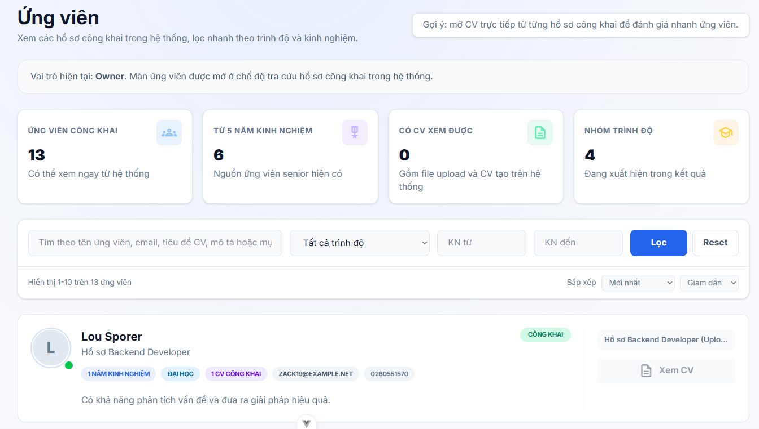
Test Case ID | Mô tả | Hành động | Điều kiện tiên quyết | Kết quả mong đợi | Kết quả thực tế | Kết quả |  |  | Kết quả |  |  | Chú thích
 |  |  |  |  |  | Vòng 1 |  |  | Vòng 2
 |  |  |  |  |  | Trạng thái | Ngày kiểm tra | Người kiểm tra | Trạng thái | Ngày kiểm tra | Người kiểm tra
GUI_SHOW Trang Quản lý ứng viên
GUI-QLUV01 | [Ứng viên] Tiêu đề trang |  |  | - Label: Ứng viên - Text color: black (bold, large) - Status: visible | - Label: Ứng viên - Text color: black (bold, large) - Status: visible | Passed | 2026-05-07 | Dương
GUI-QLUV02 | [Xem các hồ sơ công khai...] Sub-text |  |  | - Text: Xem các hồ sơ công khai trong hệ thống, lọc nhanh theo trình độ và kinh nghiệm. - Text color: gray - Status: visible | - Text: Xem các hồ sơ công khai trong hệ thống, lọc nhanh theo trình độ và kinh nghiệm. - Text color: gray - Status: visible | Passed | 2026-05-07 | Dương
GUI-QLUV03 | [Gợi ý] Box hướng dẫn phía phải |  |  | - Label: Gợi ý: mở CV trực tiếp từ từng hồ sơ công khai để đánh giá nhanh ứng viên. - Background: light blue/gray - Border: light - Text color: dark gray - Status: visible | - Label: Gợi ý: mở CV trực tiếp từ từng hồ sơ công khai để đánh giá nhanh ứng viên. - Background: light blue/gray - Border: light - Text color: dark gray - Status: visible | Passed | 2026-05-07 | Dương
GUI-QLUV04 | Banner vai trò hiện tại |  |  | - Text: Vai trò hiện tại: Owner. Màn ứng viên được mở ở chế độ tra cứu hồ sơ công khai trong hệ thống. - Text color: dark gray - Background: white - Border: light gray - Status: visible | - Text: Vai trò hiện tại: Owner. Màn ứng viên được mở ở chế độ tra cứu hồ sơ công khai trong hệ thống. - Text color: dark gray - Background: white - Border: light gray - Status: visible | Passed | 2026-05-07 | Dương
GUI-QLUV05 | [Owner] Bold label trong banner vai trò |  |  | - Label: Owner - Text color: dark gray (bold) - Status: visible | - Label: Owner - Text color: dark gray (bold) - Status: visible | Passed | 2026-05-07 | Dương
GUI-QLUV06 | Stat card [ỨNG VIÊN CÔNG KHAI] |  |  | - Label: ỨNG VIÊN CÔNG KHAI - Icon: group (blue) - Value: số nguyên - Sub: Có thể xem ngay từ hệ thống - Background: white - Border: light gray - Status: visible | - Label: ỨNG VIÊN CÔNG KHAI - Icon: group (blue) - Value: số nguyên - Sub: Có thể xem ngay từ hệ thống - Background: white - Border: light gray - Status: visible | Passed | 2026-05-07 | Dương
GUI-QLUV07 | Stat card [TỪ 5 NĂM KINH NGHIỆM] |  |  | - Label: TỪ 5 NĂM KINH NGHIỆM - Icon: trophy (purple) - Value: số nguyên - Sub: Nguồn ứng viên senior hiện có - Background: white - Border: light gray - Status: visible | - Label: TỪ 5 NĂM KINH NGHIỆM - Icon: trophy (purple) - Value: số nguyên - Sub: Nguồn ứng viên senior hiện có - Background: white - Border: light gray - Status: visible | Passed | 2026-05-07 | Dương
GUI-QLUV08 | Stat card [CÓ CV XEM ĐƯỢC] |  |  | - Label: CÓ CV XEM ĐƯỢC - Icon: description (green) - Value: số nguyên - Sub: Gồm file upload và CV tạo trên hệ thống - Background: white - Border: light gray - Status: visible | - Label: CÓ CV XEM ĐƯỢC - Icon: description (green) - Value: số nguyên - Sub: Gồm file upload và CV tạo trên hệ thống - Background: white - Border: light gray - Status: visible | Passed | 2026-05-07 | Dương
GUI-QLUV09 | Stat card [NHÓM TRÌNH ĐỘ] |  |  | - Label: NHÓM TRÌNH ĐỘ - Icon: school (orange/yellow) - Value: số nguyên - Sub: Đang xuất hiện trong kết quả - Background: white - Border: light gray - Status: visible | - Label: NHÓM TRÌNH ĐỘ - Icon: school (orange/yellow) - Value: số nguyên - Sub: Đang xuất hiện trong kết quả - Background: white - Border: light gray - Status: visible | Passed | 2026-05-07 | Dương
GUI-QLUV10 | Input tìm kiếm ứng viên |  |  | - Placeholder: Tìm theo tên ứng viên, email, tiêu đề CV, mô tả hoặc mục... - Background: white - Border: light gray - Text color: gray - Status: enable | - Placeholder: Tìm theo tên ứng viên, email, tiêu đề CV, mô tả hoặc mục... - Background: white - Border: light gray - Text color: gray - Status: enable | Passed | 2026-05-07 | Dương
GUI-QLUV11 | Dropdown [Tất cả trình độ] |  |  | - Default: Tất cả trình độ - Icon: chevron_down - Background: white - Border: light gray - Status: enable | - Default: Tất cả trình độ - Icon: chevron_down - Background: white - Border: light gray - Status: enable | Passed | 2026-05-07 | Dương
GUI-QLUV12 | Input [KN từ] số năm kinh nghiệm tối thiểu |  |  | - Placeholder: KN từ - Input type: number - Background: white - Border: light gray - Status: enable | - Placeholder: KN từ - Input type: number - Background: white - Border: light gray - Status: enable | Passed | 2026-05-07 | Dương
GUI-QLUV13 | Input [KN đến] số năm kinh nghiệm tối đa |  |  | - Placeholder: KN đến - Input type: number - Background: white - Border: light gray - Status: enable | - Placeholder: KN đến - Input type: number - Background: white - Border: light gray - Status: enable | Passed | 2026-05-07 | Dương
GUI-QLUV14 | [Lọc] Button |  |  | - Label: Lọc - Text color: white - Background: blue - Status: enable | - Label: Lọc - Text color: white - Background: blue - Status: enable | Passed | 2026-05-07 | Dương
GUI-QLUV15 | [Reset] Button |  |  | - Label: Reset - Text color: dark gray - Background: white - Border: light gray - Status: enable | - Label: Reset - Text color: dark gray - Background: white - Border: light gray - Status: enable | Passed | 2026-05-07 | Dương
GUI-QLUV16 | [Hiển thị {x}-{y} trên {total} ứng viên] Label |  |  | - Label: Hiển thị {x}-{y} trên {total} ứng viên - Text color: dark gray - Status: visible | - Label: Hiển thị {x}-{y} trên {total} ứng viên - Text color: dark gray - Status: visible | Passed | 2026-05-07 | Dương
GUI-QLUV17 | [Sắp xếp] Label + Dropdown tiêu chí |  |  | - Label: Sắp xếp - Dropdown: Mới nhất - Icon: chevron_down - Background: white - Border: light gray - Status: enable | - Label: Sắp xếp - Dropdown: Mới nhất - Icon: chevron_down - Background: white - Border: light gray - Status: enable | Passed | 2026-05-07 | Dương
GUI-QLUV18 | Dropdown thứ tự sắp xếp [Giảm dần] |  |  | - Default: Giảm dần - Icon: chevron_down - Background: white - Border: light gray - Status: enable | - Default: Giảm dần - Icon: chevron_down - Background: white - Border: light gray - Status: enable | Passed | 2026-05-07 | Dương
GUI-QLUV19 | Avatar chữ cái ứng viên + dot online |  |  | - Text: chữ cái đầu tên - Background: màu theo ứng viên - Dot: xanh lá (online) - Status: visible | - Text: chữ cái đầu tên - Background: màu theo ứng viên - Dot: xanh lá (online) - Status: visible | Passed | 2026-05-07 | Dương
GUI-QLUV20 | [Tên ứng viên] Label trên row |  |  | - Text color: black (bold) - Status: visible | - Text color: black (bold) - Status: visible | Passed | 2026-05-07 | Dương
GUI-QLUV21 | [Tiêu đề hồ sơ] Sub-label trên row |  |  | - Text color: gray - Status: visible | - Text color: gray - Status: visible | Passed | 2026-05-07 | Dương
GUI-QLUV22 | Badge [CÔNG KHAI] |  |  | - Label: CÔNG KHAI - Text color: green - Background: light green - Status: visible | - Label: CÔNG KHAI - Text color: green - Background: light green - Status: visible | Passed | 2026-05-07 | Dương
GUI-QLUV23 | Tag [X NĂM KINH NGHIỆM] |  |  | - Label: {n} NĂM KINH NGHIỆM - Text color: blue - Background: light blue - Status: visible | - Label: {n} NĂM KINH NGHIỆM - Text color: blue - Background: light blue - Status: visible | Passed | 2026-05-07 | Dương
GUI-QLUV24 | Tag [Trình độ học vấn] (vd: ĐẠI HỌC) |  |  | - Label: {trình độ} (vd: ĐẠI HỌC) - Text color: purple - Background: light purple - Status: visible | - Label: {trình độ} (vd: ĐẠI HỌC) - Text color: purple - Background: light purple - Status: visible | Passed | 2026-05-07 | Dương
...

Ví và Billing
Project Name | XÂY DỰNG HỆ THỐNG TUYỂN DỤNG VÀ TƯ VẤN VIỆC LÀM TÍCH HỢP TRÍ TUỆ NHÂN TẠO
Module Code | Ví và Billing
 | Hoàn thành | Lỗi | Chưa kiểm tra | Bị chặn | Tổng số trường hợp thử nghiệm
Round 1 | 32 | 0 | 0 | 0 | 32
Round 2 | 0 | 0 | 0 | 0 | 0
 | 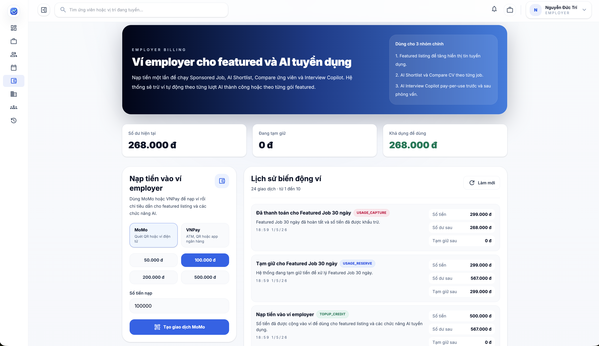

Test Case ID | Mô tả | Hành động | Điều kiện tiên quyết | Kết quả mong đợi | Kết quả thực tế | Kết quả
 |  |  |  |  |  | Vòng 1
 |  |  |  |  |  | Trạng thái | Ngày kiểm tra
GUI_SHOW Ví và Billing
GUI-VVB01 | Card giới thiệu ví employer |  |  | - Label: Ví employer cho featured và AI tuyển dụng - Text color: white - Status: visible | - Label: Ví employer cho featured và AI tuyển dụng - Text color: white - Status: visible | Passed | 2026-05-07
GUI-VVB02 | Card Số dư hiện tại |  |  | - Text color: black - Status: visible | - Text color: black - Status: visible | Passed | 2026-05-07
GUI-VVB03 | Card Đang tạm giữ |  |  | - Text color: black - Status: visible | - Text color: black - Status: visible | Passed | 2026-05-07
GUI-VVB04 | Card Khả dụng để dùng |  |  | - Text color: green - Status: visible | - Text color: green - Status: visible | Passed | 2026-05-07
GUI-VVB05 | Card Nạp tiền vào ví employer |  |  | - Text color: black - Status: visible | - Text color: black - Status: visible | Passed | 2026-05-07
...

Quản lý nhân sự HR
Project Name | XÂY DỰNG HỆ THỐNG TUYỂN DỤNG VÀ TƯ VẤN VIỆC LÀM TÍCH HỢP TRÍ TUỆ NHÂN TẠO
Module Code | Quản lý nhân sự HR
 | Hoàn thành | Lỗi | Chưa kiểm tra | Bị chặn | Tổng số trường hợp thử nghiệm
Round 1 | 37 | 0 | 0 | 0 | 37
Round 2 | 0 | 0 | 0 | 0 | 0

Test Case ID | Mô tả | Hành động | Điều kiện tiên quyết | Kết quả mong đợi | Kết quả thực tế | Kết quả
 |  |  |  |  |  | Vòng 1
 |  |  |  |  |  | Trạng thái
GUI_SHOW Quản lý nhân sự HR
GUI-QLNSHR01 | [Quản Lý Nhân Sự HR] Label |  |  | - Label: Quản Lý Nhân Sự HR - Text color: black - Status: visible | - Label: Quản Lý Nhân Sự HR - Text color: black - Status: visible | Passed
GUI-QLNSHR02 | Content mô tả |  |  | - Text color: gray - Status: visible | - Text color: gray - Status: visible | Passed
GUI-QLNSHR03 | [Tải lại] Button |  |  | - Label: Tải lại - Icon reload hiển thị bên trái - Text color: gray - Status: visible | - Label: Tải lại - Icon reload hiển thị bên trái - Text color: gray - Status: visible | Passed
GUI-QLNSHR04 | [Tạo HR mới] Button |  |  | - Label: Tạo HR mới - Icon person hiển thị bên trái - Text color: white - Status: visible | - Label: Tạo HR mới - Icon person hiển thị bên trái - Text color: white - Status: visible | Passed
GUI-QLNSHR05 | [Tài khoản HR] Tab |  |  | - Label: Tài khoản HR - Icon person hiển thị bên trái - Text color: white - Status: visible | - Label: Tài khoản HR - Icon person hiển thị bên trái - Text color: white - Status: visible | Passed
GUI-QLNSHR06 | [Chức năng] Tab |  |  | - Label: Chức năng - Icon list hiển thị bên trái - Text color: gray - Status: visible | - Label: Chức năng - Icon list hiển thị bên trái - Text color: gray - Status: visible | Passed
...

Nhật ký công ty
Project Name | XÂY DỰNG HỆ THỐNG TUYỂN DỤNG VÀ TƯ VẤN VIỆC LÀM TÍCH HỢP TRÍ TUỆ NHÂN TẠO
Module Code | Nhật ký công ty
 | Hoàn thành | Lỗi | Chưa kiểm tra | Bị chăn | Tổng số trường hợp thử nghiệm
Round 1 | 34 | 0 | 0 | 0 | 34
Round 2 | 0 | 0 | 0 | 0 | 0

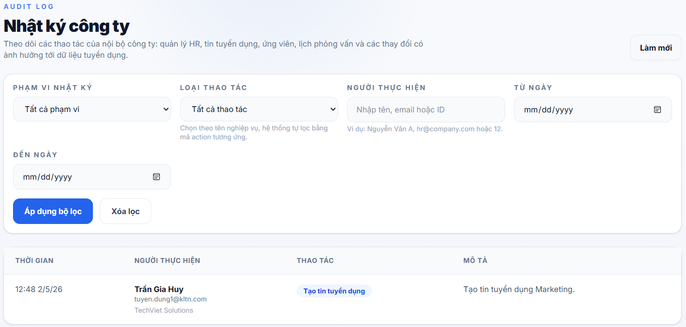

Test Case ID | Mô tả | Hành động | Điều kiện tiên quyết | Kết quả mong đợi | Kết quả thực tế | Kết quả |  |  | Kết quả
 |  |  |  |  |  | Vòng 1 |  |  | Vòng 2
 |  |  |  |  |  | Trạng thái | Ngày kiểm tra | Người kiểm tra | Trạng thái | Ngày kiểm tra
GUI_SHOW Trang nhật ký công ty
GUI-NKCT01 | [Audit log] Label |  |  | - Label: Audit log - Text color: blue - Status: visible | - Label: Audit log - Text color: blue - Status: visible | Passed | 2026-05-07 | Long
GUI-NKCT02 | [Nhật ký công ty] Label |  |  | - Label: Nhật ký công ty - Text color: black - Status: visible | - Label: Nhật ký công ty - Text color: black - Status: visible | Passed | 2026-05-07 | Long
GUI-NKCT03 | [Theo dõi các thao tác của nội bộ công ty...] Label |  |  | - Label: Theo dõi các thao tác của nội bộ công ty ... - Text color: gray - Status: visible | - Label: Theo dõi các thao tác của nội bộ công ty ... - Text color: gray - Status: visible | Passed | 2026-05-07 | Long
GUI-NKCT04 | [Làm mới] Button |  |  | - Label: Làm mới - Text color: black - Background: light gray - Border: gray - Status: enable | - Label: Làm mới - Text color: black - Background: light gray - Border: gray - Status: enable | Passed | 2026-05-07 | Long
GUI-NKCT05 | Card bộ lọc |  |  | - Background: white - Border: gray - Status: visible | - Background: white - Border: gray - Status: visible | Passed | 2026-05-07 | Long
GUI-NKCT06 | [Phạm vi nhật ký] Label |  |  | - Label: Phạm vi nhật ký - Text color: gray - Status: visible | - Label: Phạm vi nhật ký - Text color: gray - Status: visible | Passed | 2026-05-07 | Long
...

Quản lý phỏng vấn
Project Name | XÂY DỰNG HỆ THỐNG TUYỂN DỤNG VÀ TƯ VẤN VIỆC LÀM TÍCH HỢP TRÍ TUỆ NHÂN TẠO
Module Code | Quản lý phỏng vấn
 | Hoàn thành | Lỗi | Chưa kiểm tra | Bị chăn | Tổng số trường hợp thử nghiệm
Round 1 | 75 | 0 | 0 | 0 | 75
Round 2 | 0 | 0 | 0 | 0 | 0

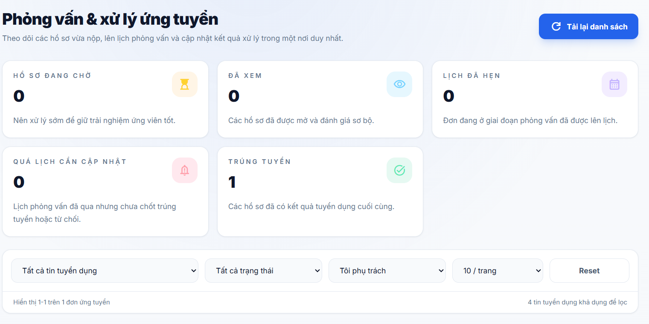
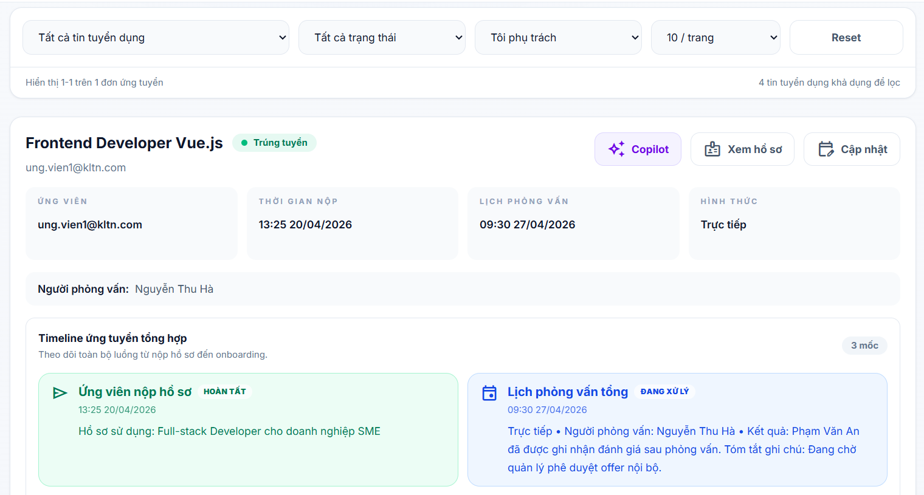
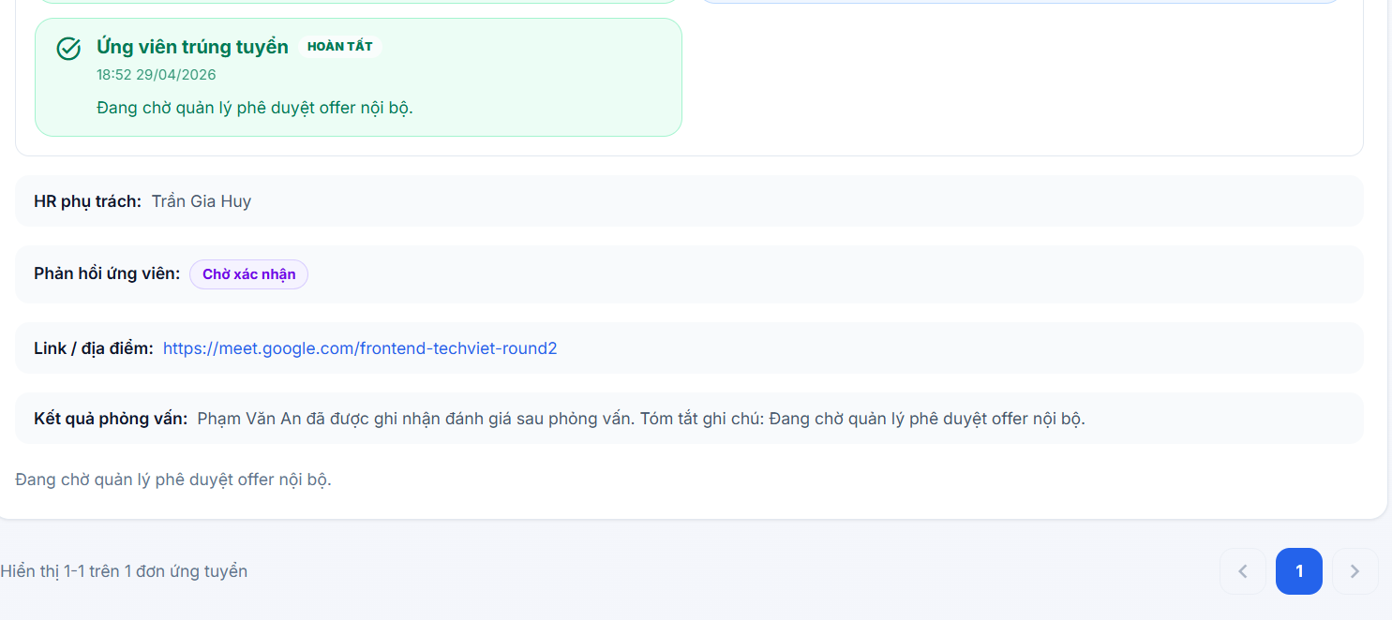
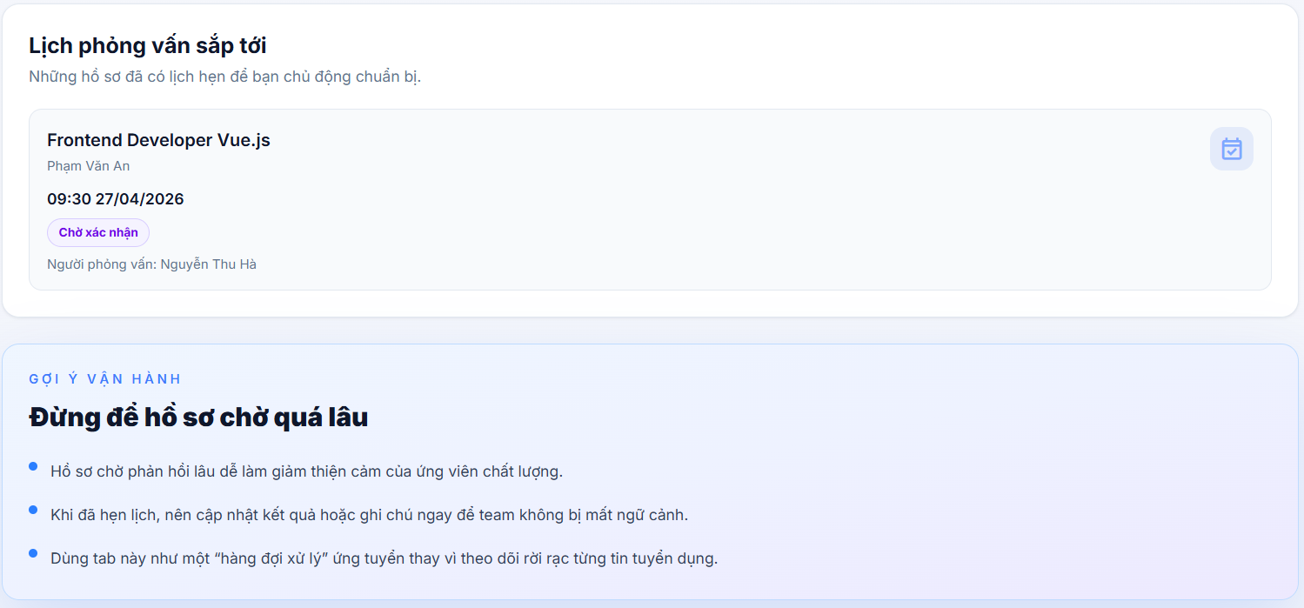

Test Case ID | Mô tả | Hành động | Điều kiện tiên quyết | Kết quả mong đợi | Kết quả thực tế | Kết quả |  |  | Kết quả |  |  | Chú thích
 |  |  |  |  |  | Vòng 1 |  |  | Vòng 2
 |  |  |  |  |  | Trạng thái | Ngày kiểm tra | Người kiểm tra | Trạng thái | Ngày kiểm tra | Người kiểm tra
GUI_SHOW Trang quản lý phỏng vấn
GUI-QLPV01 | [Phỏng vấn & xử lý ứng tuyển] Label |  |  | - Label: Phỏng vấn & xử lý ứng tuyển - Text color: black - Status: visible | - Label: Phỏng vấn & xử lý ứng tuyển - Text color: black - Status: visible | Passed | 2026-05-07 | Long
GUI-QLPV02 | [Theo dõi các hồ sơ vừa nộp, ... ] Label |  |  | - Label: Theo dõi các hồ sơ vừa nộp, ... - Text color: dark gray - Status: visible | - Label: Theo dõi các hồ sơ vừa nộp, ... - Text color: dark gray - Status: visible | Passed | 2026-05-07 | Long
GUI-QLPV03 | Card thống kê tổng quan |  |  | - Background: white - Border: light gray - Status: visible | - Background: white - Border: light gray - Status: visible | Passed | 2026-05-07 | Long
GUI-QLPV04 | [Hồ sơ đang chờ / Đã xem / Lịch đã hẹn / Quá lịch cần cập nhật / Trúng tuyển] Label |  |  | - Label: Hồ sơ đang chờ / Đã xem / Lịch đã hẹn / Quá lịch cần cập nhật / Trúng tuyển - Text color: light blue - Status: visible | - Label: Hồ sơ đang chờ / Đã xem / Lịch đã hẹn / Quá lịch cần cập nhật / Trúng tuyển - Text color: light blue - Status: visible | Passed | 2026-05-07 | Long
GUI-QLPV05 | Khối bộ lọc |  |  | - Background: white - Border: light gray - Status: visible | - Background: white - Border: light gray - Status: visible | Passed | 2026-05-07 | Long
...

Thông tin công ty
Project Name | XÂY DỰNG HỆ THỐNG TUYỂN DỤNG VÀ TƯ VẤN VIỆC LÀM TÍCH HỢP TRÍ TUỆ NHÂN TẠO
Module Code | Thông tin công ty
 | Hoàn thành | Lỗi | Chưa kiểm tra | Bị chăn | Tổng số trường hợp thử nghiệm
Round 1 | 98 | 1 | 0 | 0 | 98
Round 2 | 1 | 0 | 0 | 0 | 1
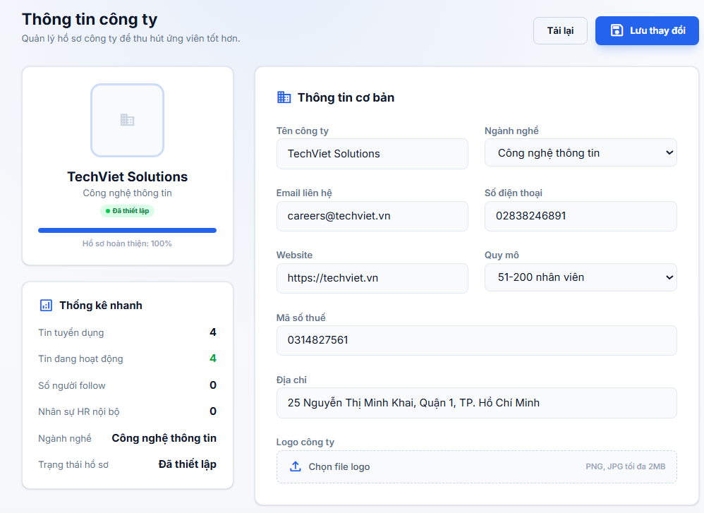
Test Case ID | Mô tả | Hành động | Điều kiện tiên quyết | Kết quả mong đợi | Kết quả thực tế | Kết quả
 |  |  |  |  |  | Vòng 1
 |  |  |  |  |  | Trạng thái
GUI_SHOW Thông tin công ty
GUI-COMP01 | [Thông tin công ty] Label |  |  | -Label: Thông tin công ty -Text color: black -Status: visible | -Label: Thông tin công ty -Text color: black -Status: visible | Passed
GUI-COMP02 | Page description |  |  | -Text color: gray -Status: visible | -Text color: gray -Status: visible | Passed
GUI-COMP03 | [Tải lại] Button |  |  | -Label: Tải lại -Text color: dark gray -Background color: white -Border color: light gray -Status: enable | -Label: Tải lại -Text color: dark gray -Background color: white -Border color: light gray -Status: enable | Passed
GUI-COMP04 | [Lưu thay đổi] Button |  |  | -Label: Lưu thay đổi -Text color: white -Background color: blue -Status: enable | -Label: Lưu thay đổi -Text color: white -Background color: blue -Status: enable | Passed
GUI-COMP05 | [Tạo công ty] Button |  |  | -Label: Tạo công ty -Text color: white -Background color: blue -Status: enable | -Label: Tạo công ty -Text color: white -Background color: blue -Status: enable | Passed
GUI-COMP06 | [Đang lưu...] Button state |  |  | -Label: Đang lưu... -Text color: white -Background color: blue -Status: disable | -Label: Đang lưu... -Text color: white -Background color: blue -Status: disable | Passed
...

Profile admin
Project Name | XÂY DỰNG HỆ THỐNG TUYỂN DỤNG VÀ TƯ VẤN VIỆC LÀM TÍCH HỢP TRÍ TUỆ NHÂN TẠO
Module Code | Profile admin
 | Hoàn thành | Lỗi | Chưa kiểm tra | Bị chăn | Tổng số trường hợp thử nghiệm
Round 1 | 50 | 0 | 0 | 0 | 50
Round 2 | 0 | 0 | 0 | 0 | 0
 | 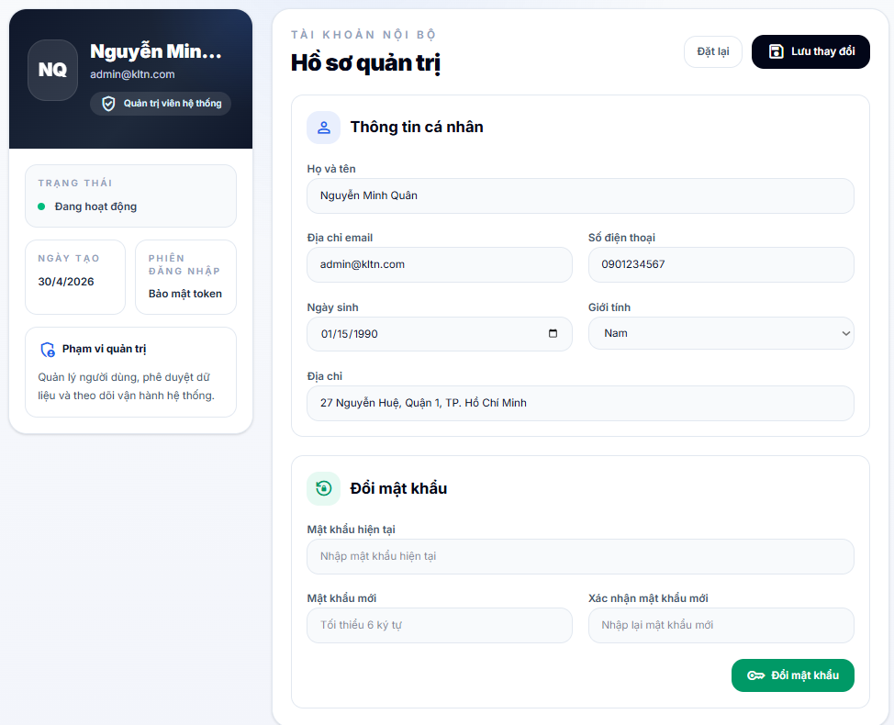
Test Case ID | Mô tả | Hành động | Điều kiện tiên quyết | Kết quả mong đợi | Kết quả thực tế | Kết quả
 |  |  |  |  |  | Vòng 1
 |  |  |  |  |  | Trạng thái | Ngày kiểm tra
GUI_SHOW Trang Profile admin
GUI-PA01 | Avatar chữ cái admin (nền tối) |  |  | - Text: viết tắt tên admin (vd: NQ) - Text color: white (bold) - Background: dark gray rounded - Status: visible | - Text: viết tắt tên admin (vd: NQ) - Text color: white (bold) - Background: dark gray rounded - Status: visible | Passed | 2026-05-07
GUI-PA02 | [Tên admin] Label (truncate nếu dài) |  |  | - Text color: white (bold) - Truncate với dấu ... - Status: visible | - Text color: white (bold) - Truncate với dấu ... - Status: visible | Passed | 2026-05-07
GUI-PA03 | [Email admin] Label |  |  | - Text color: gray - Status: visible | - Text color: gray - Status: visible | Passed | 2026-05-07
GUI-PA04 | Badge [Quản trị viên hệ thống] |  |  | - Icon: shield - Label: Quản trị viên hệ thống - Text color: white - Background: blue - Border-radius: rounded - Status: visible | - Icon: shield - Label: Quản trị viên hệ thống - Text color: white - Background: blue - Border-radius: rounded - Status: visible | Passed | 2026-05-07
GUI-PA05 | Panel trái background tối |  |  | - Background: dark navy - Border-radius: rounded - Status: visible | - Background: dark navy - Border-radius: rounded - Status: visible | Passed | 2026-05-07
GUI-PA06 | [TRẠNG THÁI] Label + Đang hoạt động |  |  | - Label: TRẠNG THÁI (uppercase, gray, small) - Dot: xanh lá - Label: Đang hoạt động - Background: white - Border: light gray - Status: visible | - Label: TRẠNG THÁI (uppercase, gray, small) - Dot: xanh lá - Label: Đang hoạt động - Background: white - Border: light gray - Status: visible | Passed | 2026-05-07
...

Quản lý admin
Project Name | XÂY DỰNG HỆ THỐNG TUYỂN DỤNG VÀ TƯ VẤN VIỆC LÀM TÍCH HỢP TRÍ TUỆ NHÂN TẠO
Module Code | Quản lý tin Admin
 | Hoàn thành | Lỗi | Chưa kiểm tra | Bị chặn | Tổng số trường hợp thử nghiệm
Round 1 | 26 | 0 | 0 | 0 | 26
Round 2 | 0 | 0 | 0 | 0 | 0
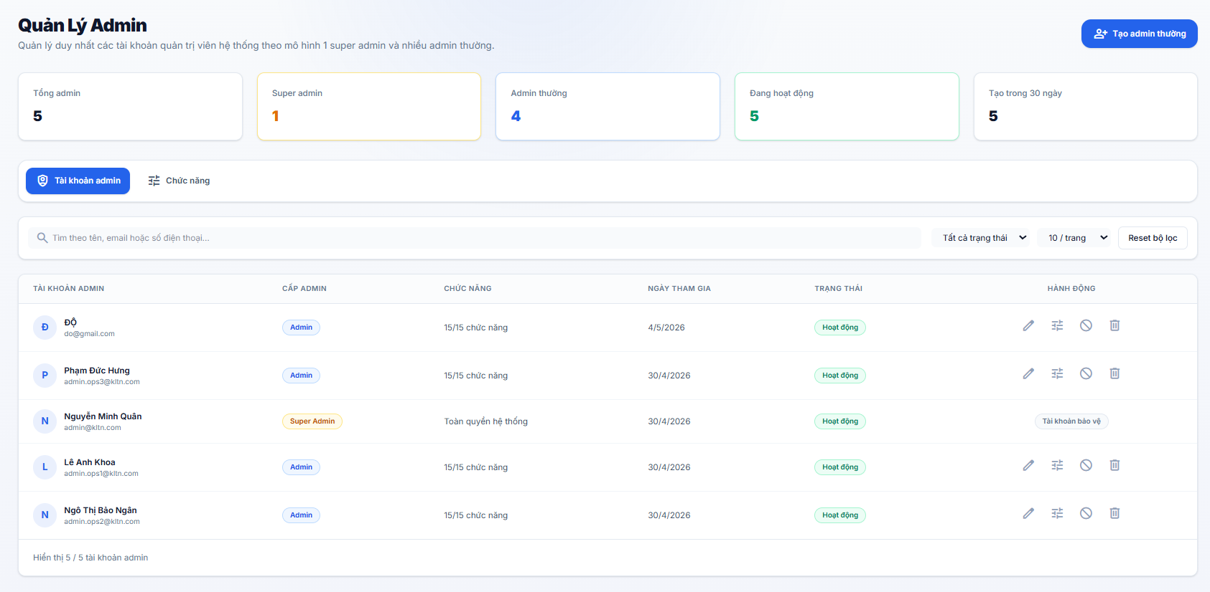
Test Case ID | Mô tả | Hành động | Điều kiện tiên quyết | Kết quả mong đợi | Kết quả thực tế | Kết quả
 |  |  |  |  |  | Vòng 1
 |  |  |  |  |  | Trạng thái
GUI_SHOW Quản lý Admin
GUI-QLAD01 | [Tiêu đề trang] “Quản lý Admin” |  |  | - Tiêu đề hiển thị đúng nội dung. - Phía dưới có dòng mô tả về mô hình Super Admin và Admin thường. - Status: visible. | - Tiêu đề hiển thị đúng nội dung. - Phía dưới có dòng mô tả về mô hình Super Admin và Admin thường. - Status: visible. | Passed
GUI-QLAD02 | [Nút hành động chính] “Tạo admin thường” |  |  | - Nút hiển thị góc trên bên phải, nền xanh dương, icon dấu cộng màu trắng. - Label "Tạo admin thường" hiển thị rõ ràng. - Status: clickable. | - Nút hiển thị góc trên bên phải, nền xanh dương, icon dấu cộng màu trắng. - Label "Tạo admin thường" hiển thị rõ ràng. - Status: clickable. | Passed
GUI-QLAD03 | [Thẻ thống kê] Các thông số tổng quát |  |  | - Hiển thị 5 thẻ: Tổng admin (5), Super admin (1), Admin thường (4), Đang hoạt động (5), Tạo trong 30 ngày (5). - Mỗi thẻ có màu sắc định danh riêng (Vàng cho Super Admin, Xanh dương cho Admin thường). - Status: visible. | - Hiển thị 5 thẻ: Tổng admin (5), Super admin (1), Admin thường (4), Đang hoạt động (5), Tạo trong 30 ngày (5). - Mỗi thẻ có màu sắc định danh riêng (Vàng cho Super Admin, Xanh dương cho Admin thường). - Status: visible. | Passed
GUI-QLAD04 | [Tabs chuyển đổi] Tài khoản admin & Chức năng |  |  | - Hiển thị 2 tab với icon tương ứng. - Tab "Tài khoản admin" đang được highlight bằng nền xanh và chữ trắng. - Status: clickable. | - Hiển thị 2 tab với icon tương ứng. - Tab "Tài khoản admin" đang được highlight bằng nền xanh và chữ trắng. - Status: clickable. | Passed
GUI-QLAD05 | [Thanh tìm kiếm] Textbox tìm kiếm |  |  | - Placeholder: "Tìm theo tên, email hoặc số điện thoại...". - Có icon kính lúp phía bên trái. - Status: enable. | - Placeholder: "Tìm theo tên, email hoặc số điện thoại...". - Có icon kính lúp phía bên trái. - Status: enable. | Passed
GUI-QLAD06 | [Bộ lọc & Phân trang] Dropdown điều khiển |  |  | - Hiển thị dropdown "Tất cả trạng thái" và "10 / trang". - Nút "Reset bộ lọc" hiển thị ở cuối hàng. - Status: clickable. | - Hiển thị dropdown "Tất cả trạng thái" và "10 / trang". - Nút "Reset bộ lọc" hiển thị ở cuối hàng. - Status: clickable. | Passed
...

Quản lý người dùng
Project Name | XÂY DỰNG HỆ THỐNG TUYỂN DỤNG VÀ TƯ VẤN VIỆC LÀM TÍCH HỢP TRÍ TUỆ NHÂN TẠO
Module Code | Quản lý người dùng
 | Hoàn thành | Lỗi | Chưa kiểm tra | Bị chặn | Tổng số trường hợp thử nghiệm
Round 1 | 26 | 0 | 0 | 0 | 26
Round 2 | 0 | 0 | 0 | 0 | 0
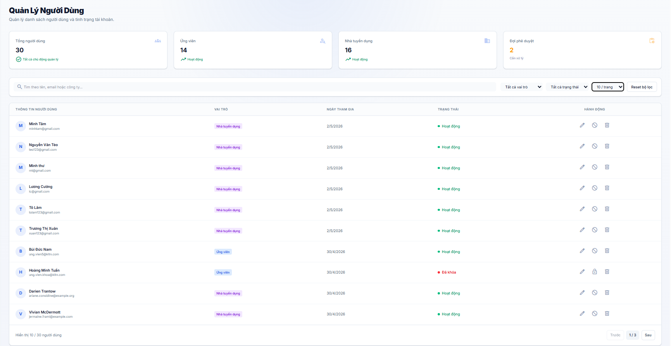

Test Case ID | Mô tả | Hành động | Điều kiện tiên quyết | Kết quả mong đợi | Kết quả thực tế | Kết quả
 |  |  |  |  |  | Vòng 1
 |  |  |  |  |  | Trạng thái
GUI_SHOW Trang Quản lý người dùng
GUI-QLND01 | [Tiêu đề trang] “Quản lý người dùng” |  |  | - Tiêu đề hiển thị đúng nội dung. - Font size lớn, đậm. - Status: visible. | - Tiêu đề hiển thị đúng nội dung. - Font size lớn, đậm. - Status: visible. | Passed
GUI-QLND02 | [Thẻ thống kê] “Tổng người dùng” |  |  | - Hiển thị icon người dùng kèm con số tổng (30). - Có dòng trạng thái "Tất cả chủ động quản lý" kèm tích xanh. - Status: visible | - Hiển thị icon người dùng kèm con số tổng (30). - Có dòng trạng thái "Tất cả chủ động quản lý" kèm tích xanh. - Status: visible | Passed
GUI-QLND03 | [Thẻ thống kê] “Ứng viên” và “Nhà tuyển dụng” |  |  | - Hiển thị đúng số lượng phân loại - Có nhãn "Hoạt động" kèm icon biểu đồ đi lên màu xanh. - Status: visible. | - Hiển thị đúng số lượng phân loại - Có nhãn "Hoạt động" kèm icon biểu đồ đi lên màu xanh. - Status: visible. | Passed
GUI-QLND04 | [Thẻ thống kê] “Đợi phê duyệt” |  |  | - Hiển thị số lượng màu cam nổi bật (2). - Có nhãn "Cần xử lý" kèm icon cảnh báo màu cam. - Status: visible. | - Hiển thị số lượng màu cam nổi bật (2). - Có nhãn "Cần xử lý" kèm icon cảnh báo màu cam. - Status: visible. | Passed
GUI-QLND05 | [Thanh tìm kiếm] Textbox Input |  |  | - Placeholder: "Tìm theo tên, email hoặc công ty...". - Có icon kính lúp phía bên trái. - Status: enable. | - Placeholder: "Tìm theo tên, email hoặc công ty...". - Có icon kính lúp phía bên trái. - Status: enable. | Passed
...

Quản lý công ty
Project Name | XÂY DỰNG HỆ THỐNG TUYỂN DỤNG VÀ TƯ VẤN VIỆC LÀM TÍCH HỢP TRÍ TUỆ NHÂN TẠO
Module Code | Quản lý công ty
 | Hoàn thành | Lỗi | Chưa kiểm tra | Bị chặn | Tổng số trường hợp thử nghiệm
Round 1 | 41 | 0 | 0 | 0 | 41
Round 2 | 0 | 0 | 0 | 0 | 0
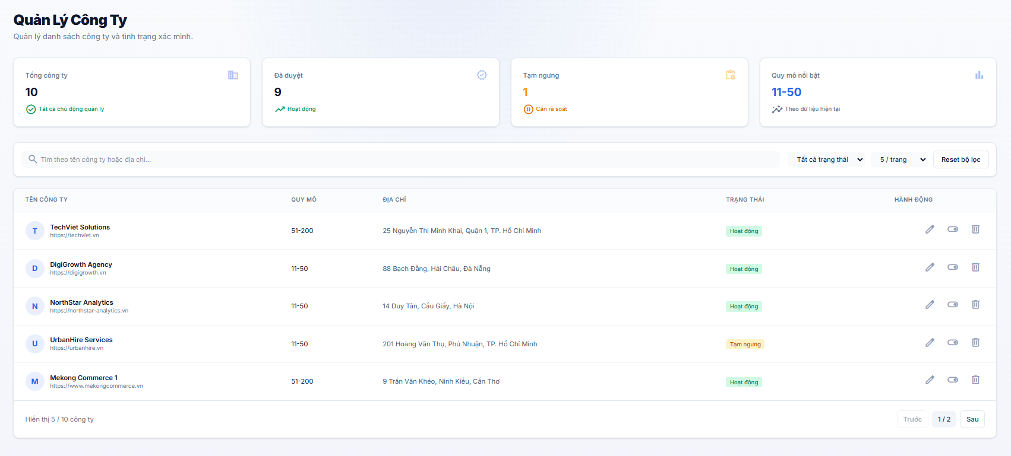
Test Case ID | Mô tả | Hành động | Điều kiện tiên quyết | Kết quả mong đợi | Kết quả thực tế | Kết quả
 |  |  |  |  |  | Vòng 1
 |  |  |  |  |  | Trạng thái
GUI_SHOW Trang Quản lý công ty
GUI-QLCT01 | [Quản Lý Công Ty] Title |  |  | -Text: Quản Lý công ty - Font: bold, size lớn - Position: Top-left - Status: visible | - Text: Quản Lý Công Ty - Font: Bold, size lớn - Position: Top-left - Status: Visible | Passed
GUI-QLCT02 | [Mô tả trang] Subtitle |  |  | - Text: Quản lý danh sách công ty và tình trạng xác minh - Color: Gray - Status: Visible | - Text: Quản lý danh sách công ty và tình trạng xác minh - Color: Gray - Status: Visible | Passed
GUI-QLCT03 | [Card] Tổng công ty |  |  | - Label: Tổng công ty - Value: Hiển thị dạng số - Icon: Visible - Status: Visible | - Label: Tổng công ty - Value: Hiển thị dạng số - Icon: Visible - Status: Visible | Passed
GUI-QLCT04 | [Card] Đã duyệt |  |  | - Label: Đã duyệt - Value: Số lượng - Color: Green - Status: Visible | - Label: Đã duyệt - Value: Số lượng - Color: Green - Status: Visible | Passed
GUI-QLCT05 | [Card] Tạm ngưng |  |  | - Label: Tạm ngưng - Value: Số lượng - Color: Orange - Status: Visible | - Label: Tạm ngưng - Value: Số lượng - Color: Orange - Status: Visible | Passed
GUI-QLCT06 | [Card] Quy mô nổi bật |  |  | - Label: Quy mô nổi bật - Value: Range (VD: 11-50) - Status: Visible | - Label: Quy mô nổi bật - Value: Range (VD: 11-50) - Status: Visible | Passed
...

Quản lý kỹ năng người dùng
Project Name | XÂY DỰNG HỆ THỐNG TUYỂN DỤNG VÀ TƯ VẤN VIỆC LÀM TÍCH HỢP TRÍ TUỆ NHÂN TẠO
Module Code | Quản lý kỹ năng người dùng
 | Hoàn thành | Lỗi | Chưa kiểm tra | Bị chặn | Tổng số trường hợp thử nghiệm
Round 1 | 27 | 0 | 0 | 0 | 27
Round 2 | 0 | 0 | 0 | 0 | 0
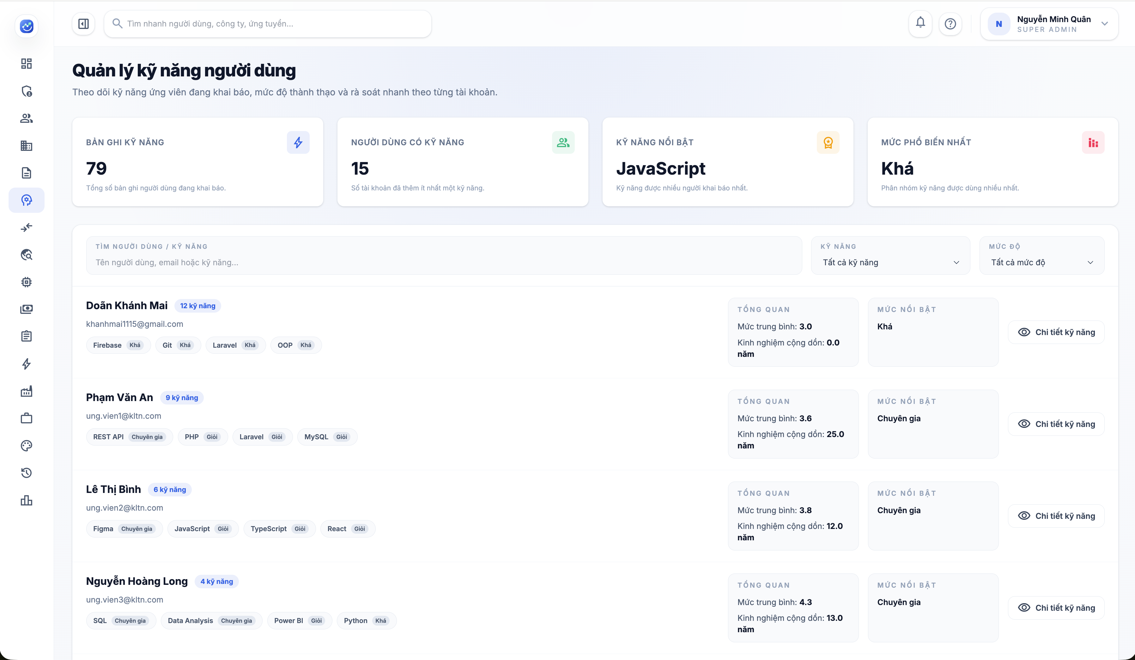

Test Case ID | Mô tả | Hành động | Điều kiện tiên quyết | Kết quả mong đợi | Kết quả thực tế | Kết quả
 |  |  |  |  |  | Vòng 1
 |  |  |  |  |  | Trạng thái
GUI_SHOW Quản lý kỹ năng người dùng
GUI-QLKNND01 | [Quản lý kỹ năng người dùng] Label |  |  | - Label: Quản lý kỹ năng người dùng - Text color: black - Status: visible | - Label: Quản lý kỹ năng người dùng - Text color: black - Status: visible | Passed
GUI-QLKNND02 | Content mô tả |  |  | - Text color: gray - Status: visible | - Text color: gray - Status: visible | Passed
GUI-QLKNND03 | Card thống kê Bản ghi kỹ năng |  |  | - Label: Bản ghi kỹ năng - Text color: gray - Icon tia sét hiển thị bên phải - Số liệu: 79 - Mô tả: Tổng số bản ghi người dùng đang khai báo - Status: visible | - Label: Bản ghi kỹ năng - Text color: gray - Icon tia sét hiển thị bên phải - Số liệu: 79 - Mô tả: Tổng số bản ghi người dùng đang khai báo - Status: visible | Passed
GUI-QLKNND04 | Card thống kê Người dùng có kỹ năng |  |  | - Label: Người dùng có kỹ năng - Text color: gray - Icon người dùng hiển thị bên phải - Số liệu: 15 - Mô tả: Số tài khoản đã thêm ít nhất một kỹ năng - Status: visible | - Label: Người dùng có kỹ năng - Text color: gray - Icon người dùng hiển thị bên phải - Số liệu: 15 - Mô tả: Số tài khoản đã thêm ít nhất một kỹ năng - Status: visible | Passed
GUI-QLKNND05 | Card thống kê Kỹ năng nổi bật |  |  | - Label: Kỹ năng nổi bật - Text color: gray - Icon huy hiệu hiển thị bên phải - Giá trị hiển thị: JavaScript - Mô tả: Kỹ năng được nhiều người khai báo nhất - Status: visible | - Label: Kỹ năng nổi bật - Text color: gray - Icon huy hiệu hiển thị bên phải - Giá trị hiển thị: JavaScript - Mô tả: Kỹ năng được nhiều người khai báo nhất - Status: visible | Passed
...

Quản lý kết quả matching
Project Name | XÂY DỰNG HỆ THỐNG TUYỂN DỤNG VÀ TƯ VẤN VIỆC LÀM TÍCH HỢP TRÍ TUỆ NHÂN TẠO
Module Code | Quản lý kết quả matching
 | Hoàn thành | Lỗi | Chưa kiểm tra | Bị chặn | Tổng số trường hợp thử nghiệm
Round 1 | 30 | 0 | 0 | 0 | 30
Round 2 | 0 | 0 | 0 | 0 | 0
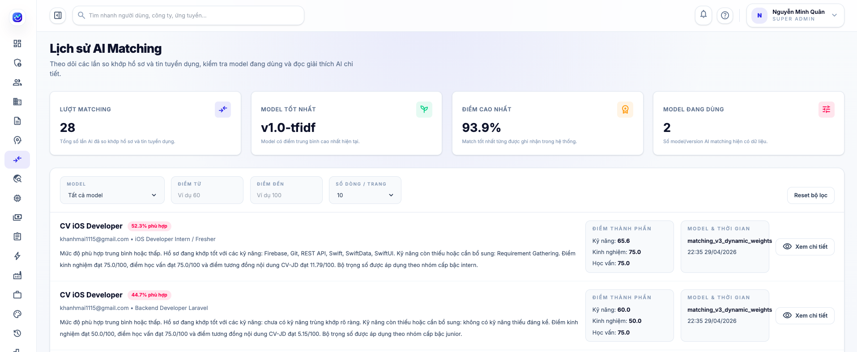

Test Case ID | Mô tả | Hành động | Điều kiện tiên quyết | Kết quả mong đợi | Kết quả thực tế | Kết quả
 |  |  |  |  |  | Vòng 1
 |  |  |  |  |  | Trạng thái
GUI_SHOW Quản lý kết quả matching
GUI-QLKQM01 | [Lịch sử AI Matching] Label |  |  | - Label: Lịch sử AI Matching - Text color: black - Status: visible | - Label: Lịch sử AI Matching - Text color: black - Status: visible | Passed
GUI-QLKQM02 | Content mô tả |  |  | - Text color: gray - Status: visible | - Text color: gray - Status: visible | Passed
GUI-QLKQM03 | Card Lượt Matching |  |  | - Label: Lượt Matching - Giá trị: 28 - Icon matching hiển thị bên phải - Text color: gray - Status: visible | - Label: Lượt Matching - Giá trị: 28 - Icon matching hiển thị bên phải - Text color: gray - Status: visible | Passed
GUI-QLKQM04 | Card Model Tốt Nhất |  |  | - Label: Model Tốt Nhất - Giá trị: v1.0-tfidf - Icon nhánh cây hiển thị bên phải - Text color: gray - Status: visible | - Label: Model Tốt Nhất - Giá trị: v1.0-tfidf - Icon nhánh cây hiển thị bên phải - Text color: gray - Status: visible | Passed
GUI-QLKQM05 | Card Điểm Cao Nhất |  |  | - Label: Điểm Cao Nhất - Giá trị: 93.9% - Icon huy hiệu hiển thị bên phải - Text color: gray - Status: visible | - Label: Điểm Cao Nhất - Giá trị: 93.9% - Icon huy hiệu hiển thị bên phải - Text color: gray - Status: visible | Passed
...

Quản lý sử dụng AI
Project Name | XÂY DỰNG HỆ THỐNG TUYỂN DỤNG VÀ TƯ VẤN VIỆC LÀM TÍCH HỢP TRÍ TUỆ NHÂN TẠO
Module Code | Quản lý sử dụng AI
 | Hoàn thành | Lỗi | Chưa kiểm tra | Bị chặn | Tổng số trường hợp thử nghiệm
Round 1 | 38 | 0 | 0 | 0 | 38
Round 2 | 0 | 0 | 0 | 0 | 0
 | 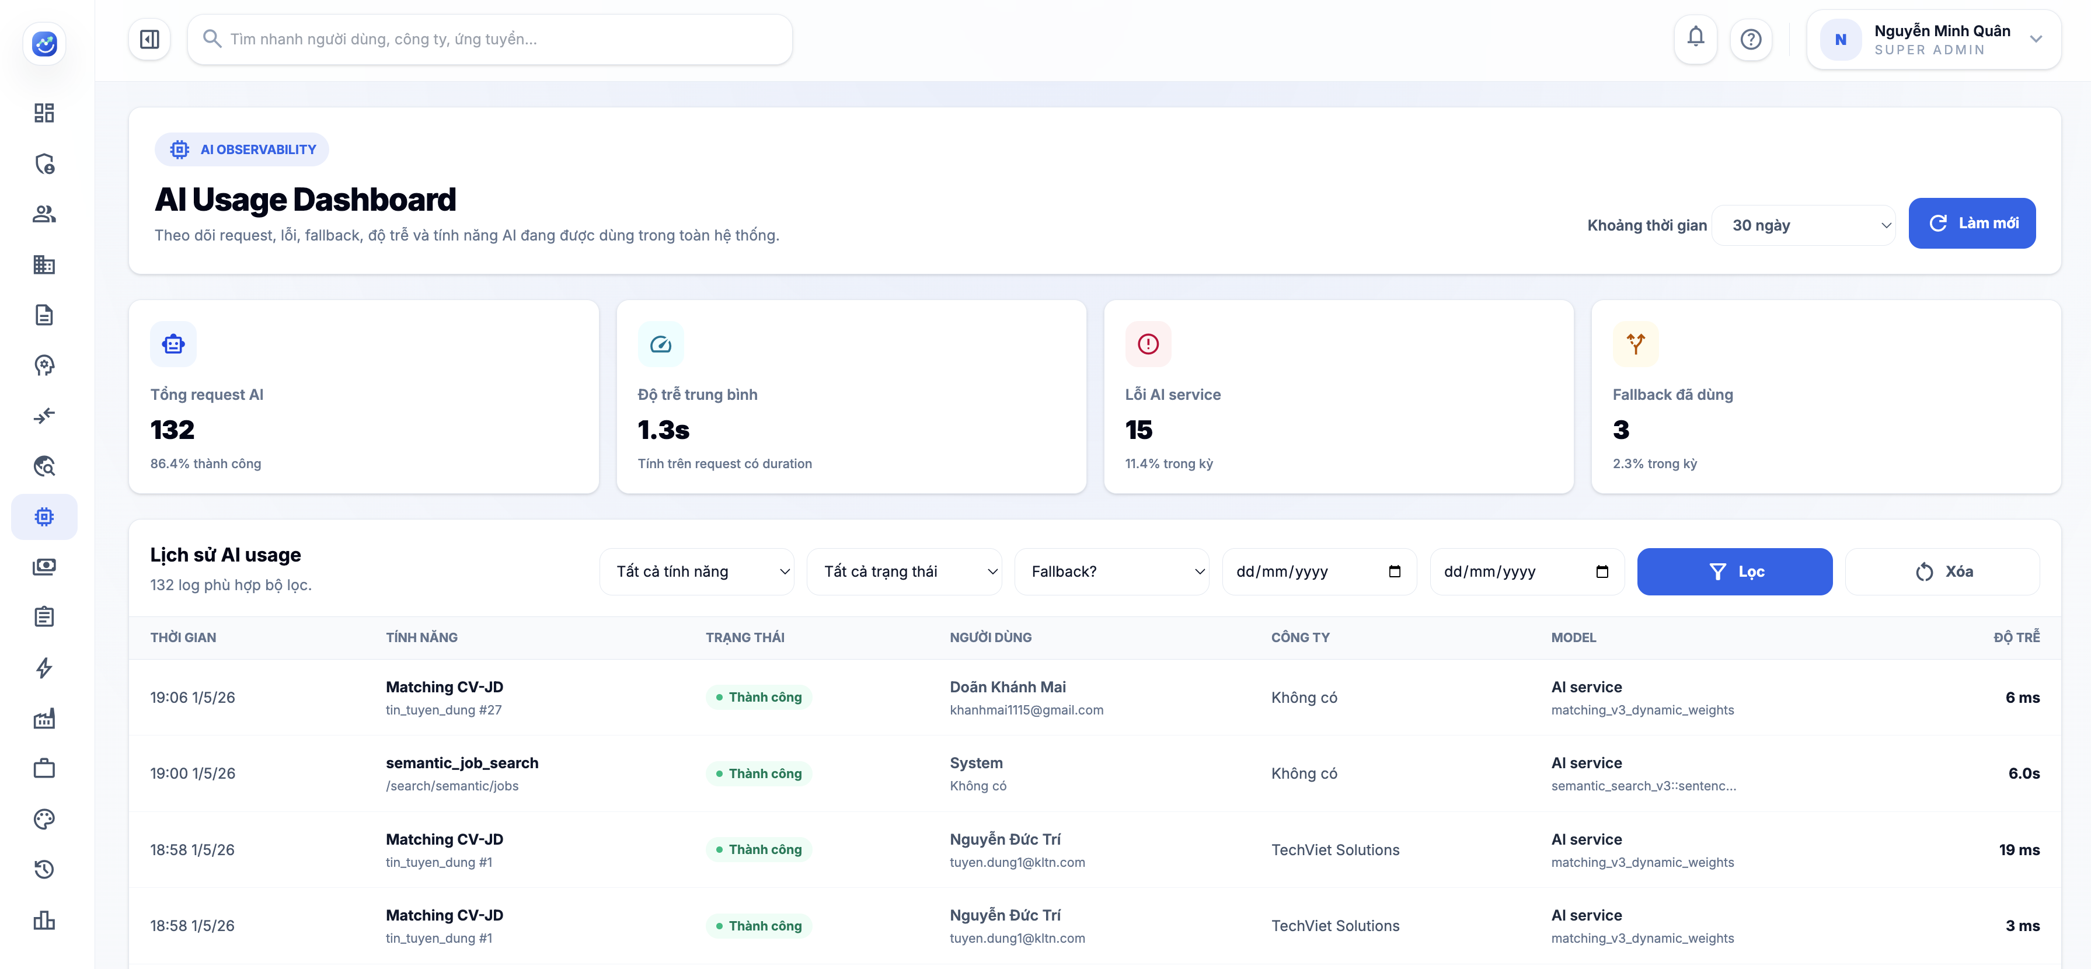

Test Case ID | Mô tả | Hành động | Điều kiện tiên quyết | Kết quả mong đợi | Kết quả thực tế | Kết quả
 |  |  |  |  |  | Vòng 1
 |  |  |  |  |  | Trạng thái | Ngày kiểm tra
GUI_SHOW Quản lý sử dụng AI
GUI-QLSDAI01 | [AI Usage Dashboard] Label |  |  | - Label: AI Usage Dashboard - Text color: black - Status: visible | - Label: AI Usage Dashboard - Text color: black - Status: visible | Passed | 2026-05-08
GUI-QLSDAI02 | Content mô tả |  |  | - Text color: gray - Status: visible | - Text color: gray - Status: visible | Passed | 2026-05-08
GUI-QLSDAI03 | [Khoảng thời gian] Dropdown |  |  | - Giá trị mặc định: 30 ngày - Text color: black - Status: visible | - Giá trị mặc định: 30 ngày - Text color: black - Status: visible | Passed | 2026-05-08
GUI-QLSDAI04 | [Làm mới] Button |  |  | - Label: Làm mới - Icon reload hiển thị bên trái - Text color: white - Status: visible | - Label: Làm mới - Icon reload hiển thị bên trái - Text color: white - Status: visible | Passed | 2026-05-08
GUI-QLSDAI05 | Card thống kê Tổng request AI |  |  | - Label: Tổng request AI - Icon robot hiển thị ở phía trên - Text color: gray - Status: visible | - Label: Tổng request AI - Icon robot hiển thị ở phía trên - Text color: gray - Status: visible | Passed | 2026-05-08
...

Quản lý thanh toán
Project Name | XÂY DỰNG HỆ THỐNG TUYỂN DỤNG VÀ TƯ VẤN VIỆC LÀM TÍCH HỢP TRÍ TUỆ NHÂN TẠO
Module Code | Quản lý thanh toán
 | Hoàn thành | Lỗi | Chưa kiểm tra | Bị chăn | Tổng số trường hợp thử nghiệm
Round 1 | 115 | 3 | 0 | 0 | 115
Round 2 | 3 | 0 | 0 | 0 | 3
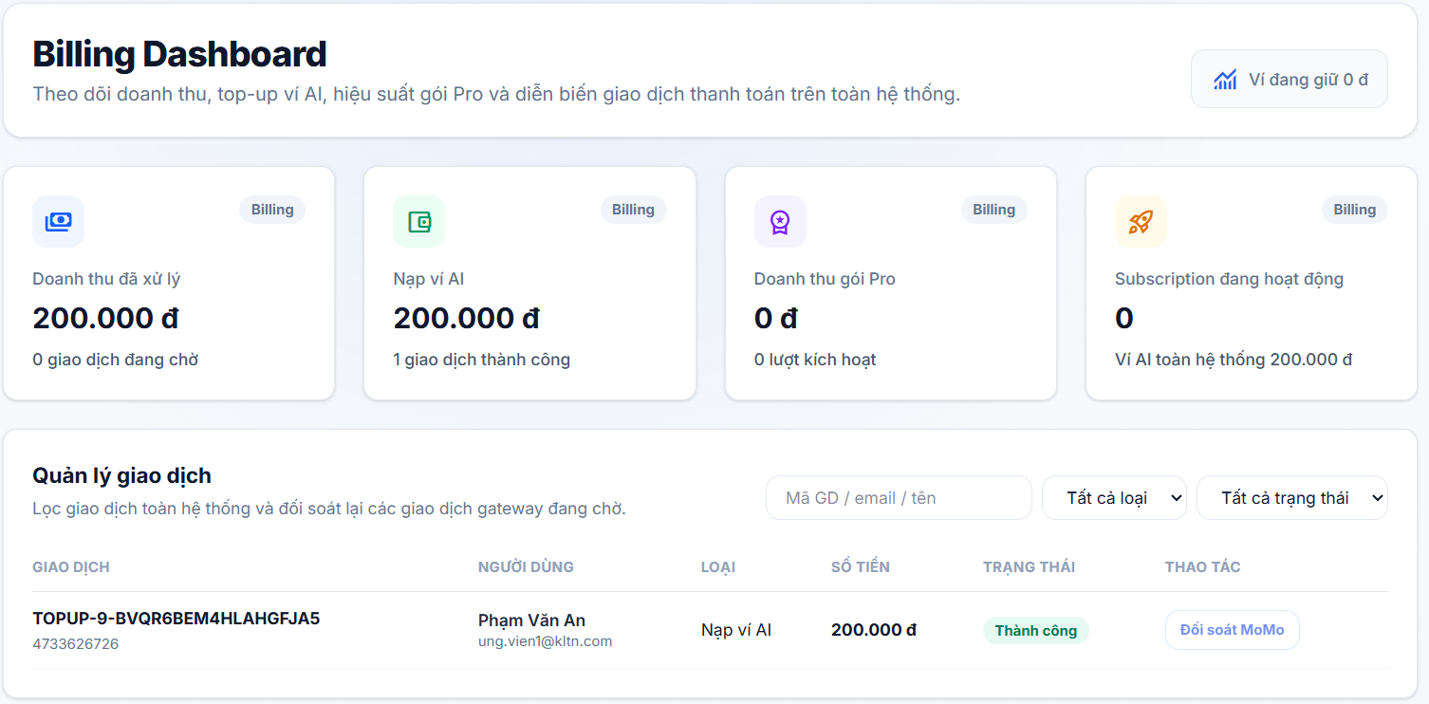
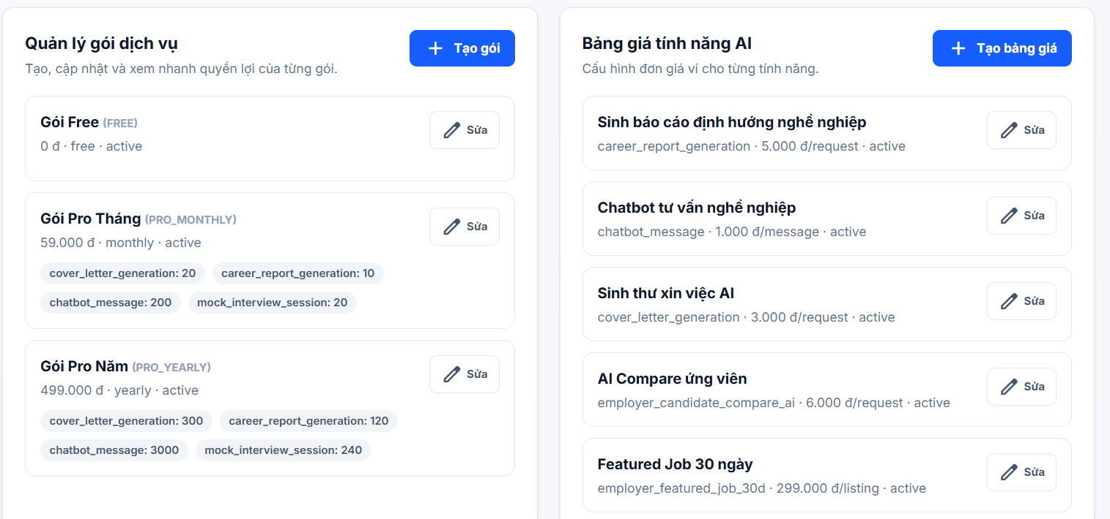

Test Case ID | Mô tả | Hành động | Điều kiện tiên quyết | Kết quả mong đợi | Kết quả thực tế | Kết quả |  |  | Kết quả |  |  | Chú thích
 |  |  |  |  |  | Vòng 1 |  |  | Vòng 2
 |  |  |  |  |  | Trạng thái | Ngày kiểm tra | Người kiểm tra | Trạng thái | Ngày kiểm tra | Người kiểm tra
GUI_SHOW Trang Quản lý thanh toán
GUI-QLTT01 | Card giới thiệu |  |  | - Background: white - Border: gray - Status: visible | - Background: white - Border: gray - Status: visible | Passed | 2026-05-08 | Long
GUI-QLTT02 | [Billing Dashboard] Label |  |  | - Label: Billing Dashboard - Text color: black - Status: visible | - Label: Billing Dashboard - Text color: black - Status: visible | Passed | 2026-05-08 | Long
GUI-QLTT03 | [Theo dõi doanh thu, top-up ví AI ...] Label |  |  | - Label: Theo dõi doanh thu, top-up ví AI ... - Text color: gray - Status: visible | - Label: Theo dõi doanh thu, top-up ví AI ... - Text color: gray - Status: visible | Passed | 2026-05-08 | Long
GUI-QLTT04 | Card thống kê tổng quan |  |  | - Background: white - Border: light gray - Status: visible | - Background: white - Border: light gray - Status: visible | Passed | 2026-05-08 | Long
GUI-QLTT05 | [Billing] Label |  |  | - Label: Billing - Text color: gray - Background: light gray - Status: visible | - Label: Billing - Text color: gray - Background: light gray - Status: visible | Passed | 2026-05-08 | Long
GUI-QLTT06 | [Doanh thu đã xử lý] Label |  |  | - Label: Doanh thu đã xử lý - Text color: gray - Status: visible | - Label: Doanh thu đã xử lý - Text color: gray - Status: visible | Passed | 2026-05-08 | Long
...

Quản lý kỹ năng
Project Name | XÂY DỰNG HỆ THỐNG TUYỂN DỤNG VÀ TƯ VẤN VIỆC LÀM TÍCH HỢP TRÍ TUỆ NHÂN TẠO
Module Code | Quản lý kỹ năng
 | Hoàn thành | Lỗi | Chưa kiểm tra | Bị chăn | Tổng số trường hợp thử nghiệm
Round 1 | 55 | 0 | 0 | 0 | 55
Round 2 | 0 | 0 | 0 | 0 | 0
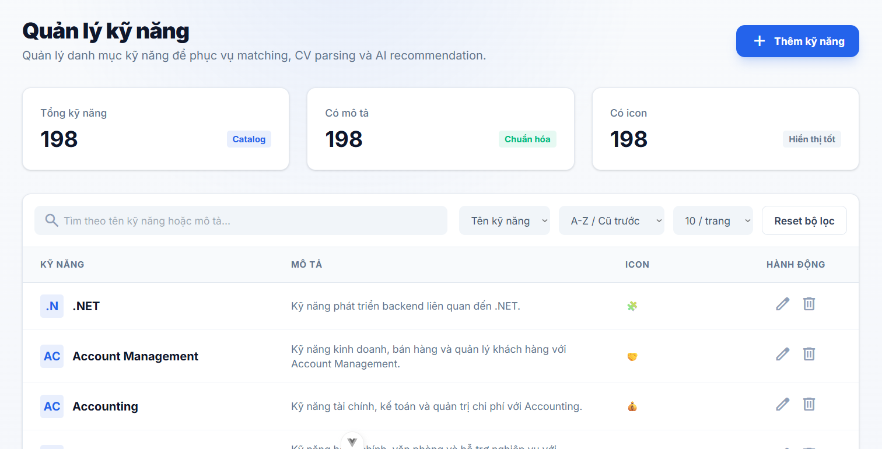
Test Case ID | Mô tả | Hành động | Điều kiện tiên quyết | Kết quả mong đợi | Kết quả thực tế | Kết quả
 |  |  |  |  |  | Vòng 1
 |  |  |  |  |  | Trạng thái
GUI_SHOW Trang Quản lý kỹ năng
GUI-QLKN01 | [Quản lý kỹ năng] Tiêu đề trang |  |  | - Label: Quản lý kỹ năng - Text color: black (bold, large) - Status: visible | - Label: Quản lý kỹ năng - Text color: black (bold, large) - Status: visible | Passed
GUI-QLKN02 | [Quản lý danh mục kỹ năng...] Sub-text |  |  | - Text: Quản lý danh mục kỹ năng để phục vụ matching, CV parsing và AI recommendation. - Text color: gray - Status: visible | - Text: Quản lý danh mục kỹ năng để phục vụ matching, CV parsing và AI recommendation. - Text color: gray - Status: visible | Passed
GUI-QLKN03 | [+ Thêm kỹ năng] Button |  |  | - Label: + Thêm kỹ năng - Icon: add - Text color: white - Background: blue - Status: enable | - Label: + Thêm kỹ năng - Icon: add - Text color: white - Background: blue - Status: enable | Passed
GUI-QLKN04 | Stat card [Tổng kỹ năng] |  |  | - Label: Tổng kỹ năng - Value: số nguyên (bold, large) - Badge: Catalog (text blue, border blue) - Background: white - Border: light gray - Status: visible | - Label: Tổng kỹ năng - Value: số nguyên (bold, large) - Badge: Catalog (text blue, border blue) - Background: white - Border: light gray - Status: visible | Passed
GUI-QLKN05 | Stat card [Có mô tả] |  |  | - Label: Có mô tả - Value: số nguyên (bold, large) - Badge: Chuẩn hóa (text green, border green) - Background: white - Border: light gray - Status: visible | - Label: Có mô tả - Value: số nguyên (bold, large) - Badge: Chuẩn hóa (text green, border green) - Background: white - Border: light gray - Status: visible | Passed
GUI-QLKN06 | Stat card [Có icon] |  |  | - Label: Có icon - Value: số nguyên (bold, large) - Badge: Hiển thị tốt (text gray) - Background: white - Border: light gray - Status: visible | - Label: Có icon - Value: số nguyên (bold, large) - Badge: Hiển thị tốt (text gray) - Background: white - Border: light gray - Status: visible | Passed
...

Nhật ký hệ thống
Project Name | XÂY DỰNG HỆ THỐNG TUYỂN DỤNG VÀ TƯ VẤN VIỆC LÀM TÍCH HỢP TRÍ TUỆ NHÂN TẠO
Module Code | Nhật ký hệ thống
 | Hoàn thành | Lỗi | Chưa kiểm tra | Bị chăn | Tổng số trường hợp thử nghiệm
Round 1 | 54 | 0 | 0 | 0 | 54
Round 2 | 0 | 0 | 0 | 0 | 0
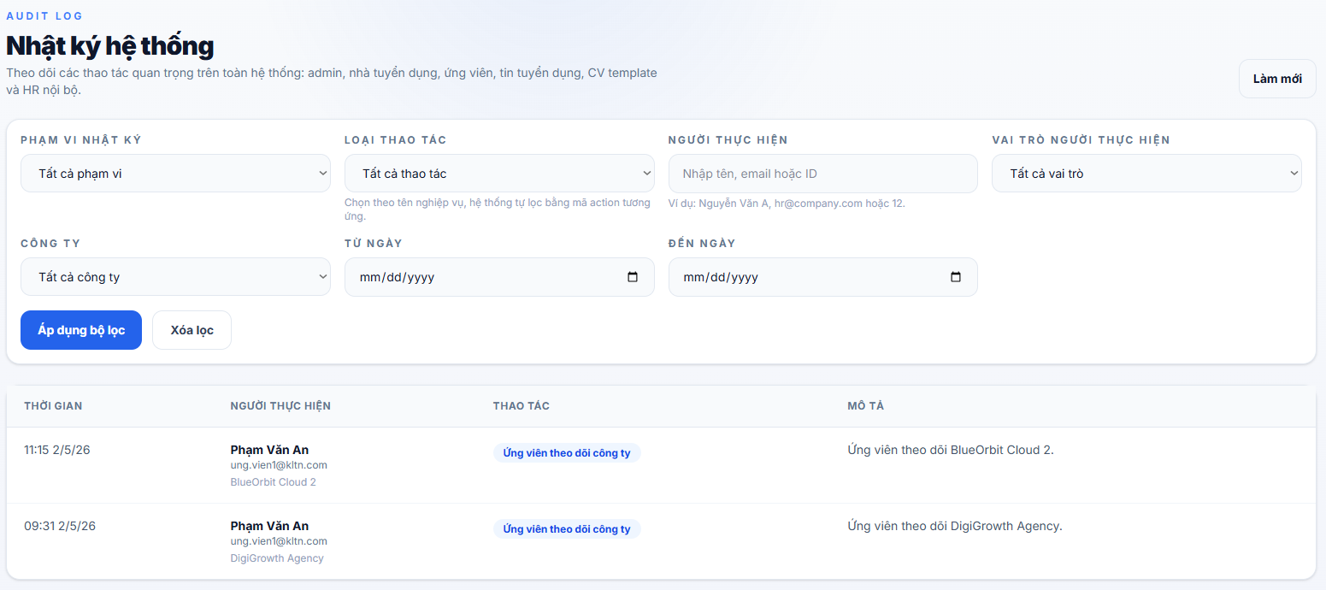
Test Case ID | Mô tả | Hành động | Điều kiện tiên quyết | Kết quả mong đợi | Kết quả thực tế | Kết quả
 |  |  |  |  |  | Vòng 1
 |  |  |  |  |  | Trạng thái
GUI_SHOW Trang Nhật ký hệ thống
GUI-NKHT01 | [AUDIT LOG] Badge label |  |  | - Label: AUDIT LOG - Text color: blue - Status: visible | - Label: AUDIT LOG - Text color: blue - Status: visible | Passed
GUI-NKHT02 | [Nhật ký hệ thống] Tiêu đề trang |  |  | - Label: Nhật ký hệ thống - Text color: black (bold, large) - Status: visible | - Label: Nhật ký hệ thống - Text color: black (bold, large) - Status: visible | Passed
GUI-NKHT03 | [Theo dõi các thao tác...] Sub-text |  |  | - Text: Theo dõi các thao tác quan trọng trên toàn hệ thống: admin, nhà tuyển dụng, ứng viên, tin tuyển dụng, CV template và HR nội bộ. - Text color: gray - Status: visible | - Text: Theo dõi các thao tác quan trọng trên toàn hệ thống: admin, nhà tuyển dụng, ứng viên, tin tuyển dụng, CV template và HR nội bộ. - Text color: gray - Status: visible | Passed
GUI-NKHT04 | [Làm mới] Button |  |  | - Label: Làm mới - Text color: dark gray - Background: white - Border: dark gray - Vị trí: góc phải header - Status: enable | - Label: Làm mới - Text color: dark gray - Background: white - Border: dark gray - Vị trí: góc phải header - Status: enable | Passed
GUI-NKHT05 | Filter panel container |  |  | - Background: white - Border: light gray - Border-radius: rounded - Padding: đủ rộng - Status: visible | - Background: white - Border: light gray - Border-radius: rounded - Padding: đủ rộng - Status: visible | Passed
GUI-NKHT06 | [PHẠM VI NHẬT KÝ] Label + Dropdown |  |  | - Label: PHẠM VI NHẬT KÝ (uppercase, gray, small) - Dropdown default: Tất cả phạm vi - Icon: chevron_down - Background: white - Border: light gray - Status: enable | - Label: PHẠM VI NHẬT KÝ (uppercase, gray, small) - Dropdown default: Tất cả phạm vi - Icon: chevron_down - Background: white - Border: light gray - Status: enable | Passed
...

Báo cáo và phân tích
Project Name | XÂY DỰNG HỆ THỐNG TUYỂN DỤNG VÀ TƯ VẤN VIỆC LÀM TÍCH HỢP TRÍ TUỆ NHÂN TẠO
Module Code | Báo cáo và phân tích
 | Hoàn thành | Lỗi | Chưa kiểm tra | Bị chăn | Tổng số trường hợp thử nghiệm
Round 1 | 53 | 0 | 0 | 0 | 53
Round 2 | 0 | 0 | 0 | 0 | 0
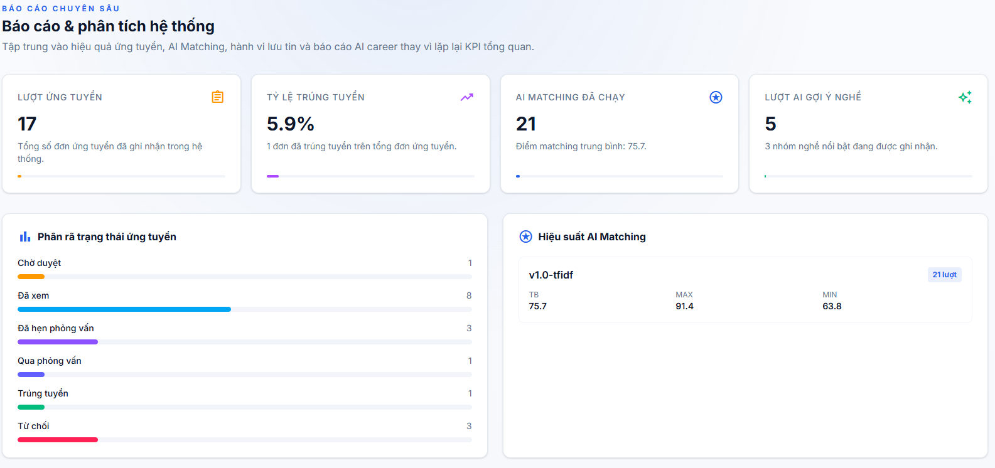

Test Case ID | Mô tả | Hành động | Điều kiện tiên quyết | Kết quả mong đợi | Kết quả thực tế | Kết quả |  |  | Kết quả
 |  |  |  |  |  | Vòng 1 |  |  | Vòng 2
 |  |  |  |  |  | Trạng thái | Ngày kiểm tra | Người kiểm tra | Trạng thái
GUI_SHOW Trang báo cáo và phân tích
GUI-BCPT01 | [Báo cáo chuyên sâu] Label |  |  | - Label: Báo cáo chuyên sâu - Text color: blue - Status: visible | - Label: Báo cáo chuyên sâu - Text color: blue - Status: visible | Passed | 2026-05-08 | Long
GUI-BCPT02 | [Báo cáo & phân tích hệ thống] Label |  |  | - Label: Báo cáo & phân tích hệ thống - Text color: black - Status: visible | - Label: Báo cáo & phân tích hệ thống - Text color: black - Status: visible | Passed | 2026-05-08 | Long
GUI-BCPT03 | [Tập trung vào hiệu quả ứng tuyển,...] Label |  |  | - Label: Tập trung vào hiệu quả ứng tuyển,... - Text color: gray - Status: visible | - Label: Tập trung vào hiệu quả ứng tuyển,... - Text color: gray - Status: visible | Passed | 2026-05-08 | Long
GUI-BCPT04 | Card thống kê tổng quan |  |  | - Background: white - Border: light gray - Status: visible | - Background: white - Border: light gray - Status: visible | Passed | 2026-05-08 | Long
GUI-BCPT05 | [Lượt ứng tuyển] Label |  |  | - Label: Lượt ứng tuyển - Text color: gray - Status: visible | - Label: Lượt ứng tuyển - Text color: gray - Status: visible | Passed | 2026-05-08 | Long
GUI-BCPT06 | [17] Label |  |  | - Label: 17 - Text color: black - Status: visible | - Label: 17 - Text color: black - Status: visible | Passed | 2026-05-08 | Long
...

